1-15
1 | Bigfile tablespace
 |  | 只有一个 datafile，可以非常大，支持AUTOEXTEND。
 |  | Smallfile可以有很多小文件；Bigfile只有一个大文件。
 |  | Bigfile的datafile可以设置AUTOEXTEND。
 |  | Bigfile tablespace 没有限制必须32K blocksize，遵循Database Default。
 |  | 现代Oracle（比如19c、21c）默认 Locally Managed Tablespace，Dictionary Managed 已经废弃。
 | Smallfile tablespace
 |  | 如果不指定，Oracle默认建的是Smallfile tablespace。
 |  | 可以添加多个datafile到一个Smallfile tablespace。
 |  | 传统的管理方法，适合文件数量多，容量不特别巨大的情况。
 |  | 跟数据库默认的block size一致（通常8K），可以指定。
 |  | Smallfile的datafile也支持AUTOEXTEND。
 |  | 默认是Locally Managed（不是Dictionary Managed）。
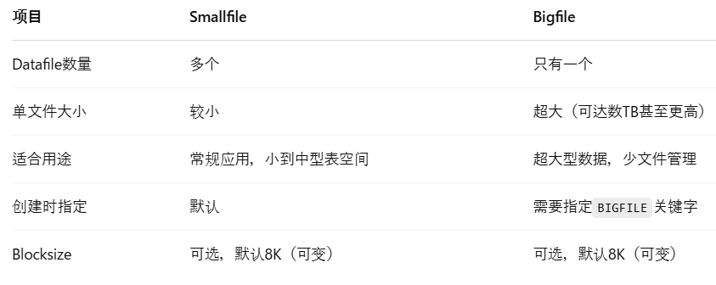

2 | INTERSECT
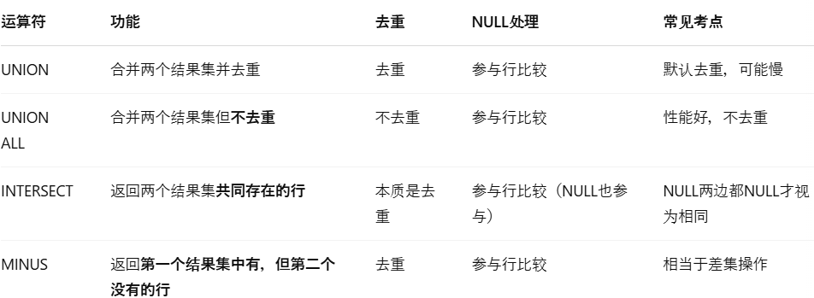

 |  | 运算符优先级
 |  |  | INTERSECT > UNION / UNION ALL / MINUS

3 | Oracle Net
 |  | Connect-Time Failover (CTF)
 |  |  | 在连接时，如果第一个listener无法连接，自动连接下一个listener。要求连接串里列出多个地址。
 |  | Transparent Application Failover (TAF)
 |  |  | 已经连上了，如果session中断，自动在后台切换到另一个实例，继续进行。和CTF是不同阶段。
 |  | Source Routing
 |  |  | 让连接请求经过Connection Manager（CMAN）中转，可以穿越防火墙，控制流量路径。
 |  | Load Balancing (Shared Server)
 |  |  | 在Shared Server环境中，Load Balancing会在多个dispatcher间均匀分配连接。
 |  | Name Server
 |  |  | 不是Load Balancing或Source Routing的必需条件。通常是tnsnames.ora或directory server的支持，不是必须。

 |  |  | 配置项/关键词 | 功能 | 注意事项（考试陷阱点）
 |  |  | FAILOVER=ON | 开启Connect-Time Failover。连接第一个listener失败后，尝试第二个。 | 需要配置多个ADDRESS才能生效。
 |  |  | LOAD_BALANCE=ON | 在多个listener/dispatcher中随机分配连接，避免集中到一个。 | 只在连接阶段随机，不是运行时动态调整。
 |  |  | TRANSPARENT APPLICATION FAILOVER (TAF) | 连接后如果实例崩溃，自动重连到其他节点，继续会话。 | 需要在TNS连接串里指定，比如(FAILOVER_MODE=(TYPE=SELECT)(METHOD=BASIC))。
 |  |  | SOURCE_ROUTE=YES | 允许连接流经Connection Manager（CMAN）等多个节点。 | 和Name Server无关，依赖CMAN设置。
 |  |  | MULTIPLE ADDRESS_LIST | 在tnsnames.ora中，配置多个监听器地址，实现高可用、负载均衡。 | 通常搭配FAILOVER=ON或LOAD_BALANCE=ON。
 |  |  | Connection Manager (CMAN) | 中转服务器，用于穿越防火墙、控制连接流量。 | 和Source Routing联用，可实现高级网络策略。
 |  |  | Easy Connect Syntax | 直接用 hostname:port/service_name 方式连接，无需tnsnames.ora。 | 需要EZCONNECT命名方法支持。
 |  |  | Directory Naming | 用LDAP服务器（如OID）进行连接信息解析。 | 和普通tnsnames方式不同，不是考试重点，除非特别指定。

4 | SYSDATE、CURRENT_DATE、CURRENT_TIMESTAMP

 |  |  | 概念 | 详细说明
 |  |  | SYSDATE | 返回数据库服务器OS时间，数据类型是DATE，精度到秒。
 |  |  |  | SYSDATE可以直接在任何SQL表达式中使用，不一定要从DUAL查询！
 |  |  | CURRENT_DATE | 返回当前Session Time Zone下的时间，数据类型是DATE，精度到秒。
 |  |  | CURRENT_TIMESTAMP | 返回当前Session Time Zone下的时间，数据类型是TIMESTAMP WITH TIME ZONE，带小数秒和时区信息。
 |  |  | NLS_DATE_FORMAT | 控制DATE型数据的显示格式，不影响时间函数本身的取值。
 |  |  |  | NLS_DATE_FORMAT只是控制"显示格式"，不是控制能不能用SYSDATE
 |  |  | DUAL表 | 是Oracle提供的单行单列的伪表，经常用来SELECT一些函数测试，但SYSDATE不一定必须通过DUAL才能调用。
 |  |  | DATE vs TIMESTAMP | DATE类型只有到秒，TIMESTAMP可以到小数秒，且可以带时区（如果是WITH TIME ZONE类型）。

5 | Temporary Tablespace
 |  | Automatic Undo Management (AUM)
 |  |  | 正常DML产生的undo记录由undo tablespace管理。
 |  | Temporary Undo
 |  |  | 对临时表（GLOBAL TEMPORARY TABLE）产生的undo记录，存放在Temporary Tablespace。
 |  | 生效条件
 |  |  | 需要启用TEMP_UNDO_ENABLED = TRUE，一般在Oracle 12c以后才默认支持。
 |  | 为什么这么做？
 |  |  | 减少Undo Tablespace压力，加快临时数据处理，提升性能。

 |  |  | 项目 | UNDO | REDO
 |  |  | 定义 | 保存数据变化前的原始镜像 | 保存数据变化后的日志
 |  |  | 主要用途 | - 回滚事务（ROLLBACK） | - 恢复提交后的事务（Crash Recovery）
 |  |  |  | - 保证一致性读（Consistent Read） | - 保证数据持久性（Durability）
 |  |  |  | - 恢复未提交事务（在崩溃恢复中UNDO用于回滚）
 |  |  | 存储位置 | Undo Tablespace（例如UNDOTBS1）或Temporary Tablespace（临时undo） | Redo Log Files（在线日志，归档日志）
 |  |  | 操作时机 | 每次DML（INSERT/UPDATE/DELETE）操作时生成变化前数据 | 每次事务提交（COMMIT）时同步写入redo log
 |  |  | 作用对象 | 只在数据库内部使用（回滚/一致性查询） | 用于实例恢复、媒体恢复
 |  |  | 是否可由用户直接控制 | 间接控制（如设Undo Retention，自动管理） | 不能直接修改，只能通过归档/恢复系统管理
 |  |  | 关联功能 | - ROLLBACK | - Crash Recovery
 |  |  |  | - Flashback Query（闪回查询用UNDO） | - Data Guard
 |  |  |  |  | - Backup/Recovery

 | Temporary Table
 |  | 临时表（Temporary Table）就是一种在特定会话（Session）或事务（Transaction）中临时存储数据的表。
 |  | 数据是临时性的，而表结构是持久存在在数据字典里的。
 |  | 每个Session看到的是自己的数据，不会和别人冲突。
 |  | Session或事务结束后，表里的数据会自动清除，但表本身不会消失。

 |  |  |  |  |  | GLOBAL"这个词虽然存在，但意思是：表结构对所有用户共享，数据对每个Session隔离。

 |  |  |  |  |  | 可以配合ON COMMIT DELETE ROWS或者ON COMMIT PRESERVE ROWS指定清除时机。

 | Temporary Undo

 |  |  | 项目 | 普通Undo | Temporary Undo
 |  |  | 适用表 | 永久表（Permanent Table） | 临时表（Global Temporary Table）
 |  |  | Undo存放位置 | Undo Tablespace（UNDOTBS1） | Temporary Tablespace（TEMP表空间）
 |  |  | 生命周期 | 受Undo Retention控制，较长 | Session结束或事务结束后清除，短命
 |  |  | 主要用途 | ROLLBACK、Consistent Read | 临时表的ROLLBACK、Consistent Read
 |  |  | 是否影响性能 | Undo表空间压力大 | Temporary Undo减轻Undo表空间压力，提升性能

6 | INTERVAL
 |  | 时间段类型
 |  |  | 类型 | 描述 | 用途
 |  |  | INTERVAL YEAR TO MONTH | 表示"年+月"的时间段 | 比如贷款期2年3个月、合约期限
 |  |  | INTERVAL DAY TO SECOND | 表示"天+小时+分钟+秒"的时间段 | 比如逾期125天3小时22分钟

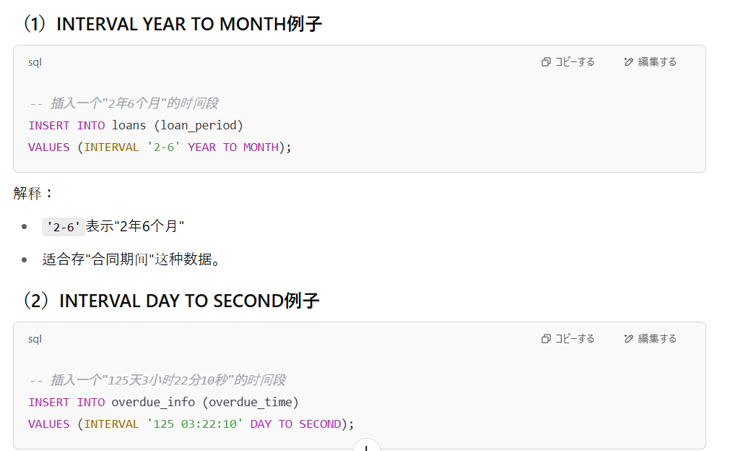

7 | Dynamic service registration
 |  | [Oracle Instance]
 |  | │
 |  | │ (由LREG后台进程负责)
 |  | ▼
 |  | [LOCAL_LISTENER参数] ---> 查找Listener的地址（通常是TNSNAMES.ORA里定义的）
 |  | │
 |  | ▼
 |  | [Listener进程 (LISTENER或LISTENER_1)]
 |  | │
 |  | │ (LREG自动把自己的实例名、服务名、负载信息注册到Listener里)
 |  | ▼
 |  | [客户端连接时，Listener根据注册信息路由连接到正确的Instance]

 |  |  | 名词 | 定义（考试标准版）
 |  |  | Listener | 一个在数据库服务器上运行的进程，负责接受客户端连接请求，并把连接转发到数据库实例。
 |  |  | LREG进程 | Oracle实例内部的后台进程，负责在实例启动时向Listener动态注册本实例的信息（如SID、服务名等）。
 |  |  | LOCAL_LISTENER参数 | 数据库初始化参数，告诉实例动态注册时要连接到哪个Listener的地址。
 |  |  | REMOTE_LISTENER参数 | （一般在RAC环境用）告诉实例要把信息注册到远程主机上的Listener，比如注册到其他节点上。
 |  |  | TNSNAMES.ORA | 本地配置文件，保存数据库服务名到连接地址（HOST, PORT等）的映射关系。
 |  |  | listener.ora | Listener自身的配置文件，定义Listener监听的地址、端口、服务内容等。（动态注册时可选，不必须）
 |  |  | Dynamic Service Registration | 指Oracle实例通过LREG进程，在实例启动时自动向Listener注册自己的服务信息，无需手动编辑listener.ora。
 |  |  | Static Service Registration | 手动在listener.ora中提前写好服务信息，由Listener在启动时读取，属于静态注册。通常在RAC或特殊应用中才需要。
 |  |  | CONNECT_DATA | TNS连接字符串的一部分，通常用于客户端连接时指定连接的实例名（SID）或服务名（SERVICE_NAME）。动态注册过程本身不需要CONNECT_DATA。
 |  |  | Service Name（服务名） | 数据库对外公布的逻辑名称，客户端通过Service Name连接数据库。由SERVICE_NAMES参数控制。
 |  |  | SID（System Identifier） | 数据库实例的唯一标识，通常在连接字符串中指定（例如(SID=orcl)），在一台服务器上可以有多个不同SID的实例。

 |  |  | 项目 | 动态注册（Dynamic Registration） | 静态注册（Static Registration）
 |  |  | 定义 | Oracle实例启动时，LREG进程自动向Listener注册服务信息 | 手动在listener.ora文件中写明服务信息
 |  |  | 依赖进程 | LREG（Listener Registration Background Process） | 不依赖，Listener启动时读取配置文件
 |  |  | 是否需要LOCAL_LISTENER | ✅ 需要，指明Listener地址 | ❌ 不需要，只靠listener.ora
 |  |  | 需要手动编辑listener.ora吗？ | ❌ 不需要（可以TNSNAMES找地址） | ✅ 必须写listener.ora里的SID_DESC块
 |  |  | 注册的内容 | 实例名（SID）、服务名（SERVICE_NAME）、负载信息（动态变化） | 固定的服务名、实例名（不会动态更新）
 |  |  | 优点 | 自动化，维护简单，支持实例自动上下线 | 精确控制，适合需要特殊配置的场景（如RAC）
 |  |  | 适用场景 | 单实例（Single Instance），常规数据库环境 | 多实例（RAC）、Data Guard、特定应用要求
 |  |  | 典型风险 | LOCAL_LISTENER设置错误 ➔ 注册失败 ➔ ORA-12514错误（Listener无服务名） | 配置错误 ➔ Listener启动时报错，连接不上

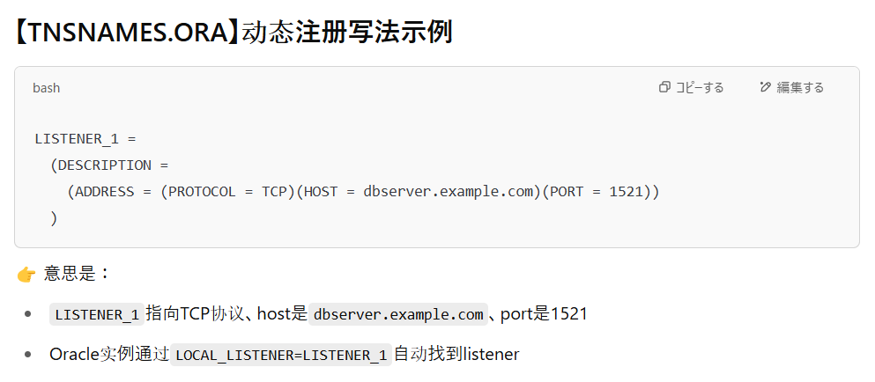
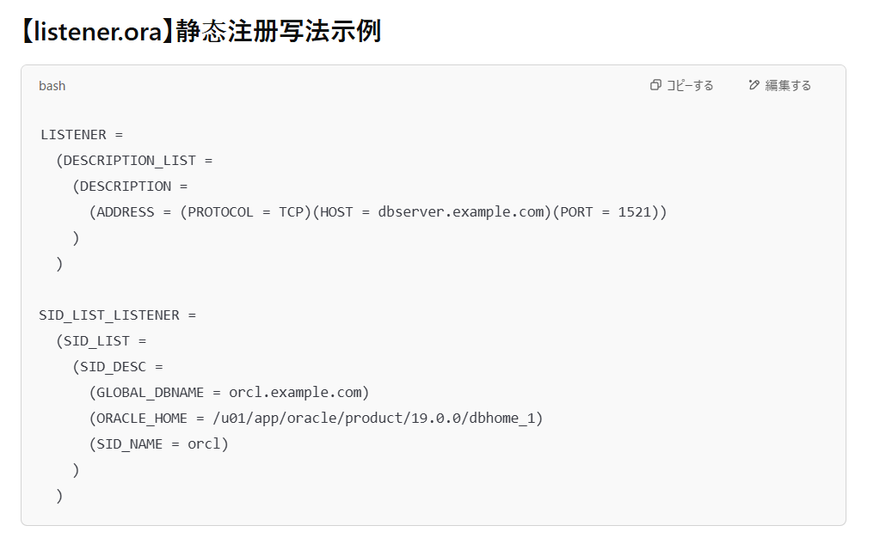

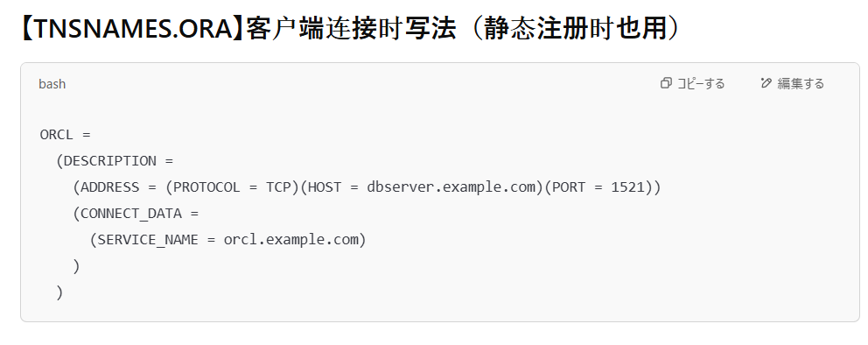

8 | Logical and Physical Database Structures
 |  | Tablespace → 包含多个 Datafile
 |  | Datafile → 存多个 Segment
 |  | Segment → 由多个 Extent 组成
 |  | Extent → 由连续 Blocks 组成
 |  | Block → 最小的数据存储单元
 |  | 一个段（segment）的区（extent）可以分布在不同数据文件上（尤其是smallfile tablespace），所以不一定必须在同一个文件。
 |  | 一个段（比如一张表）的数据可以分布到不同的数据文件中（尤其在Smallfile Tablespace里）。
 |  | 一个段（segment）内部的所有数据块（blocks）大小是一样的，不能不同size。
 |  | 一个段刚创建时通常只有一个extent，随着数据增长再分配更多extent。
 |  | 一个段只能存在于一个tablespace内，不能跨多个表空间。

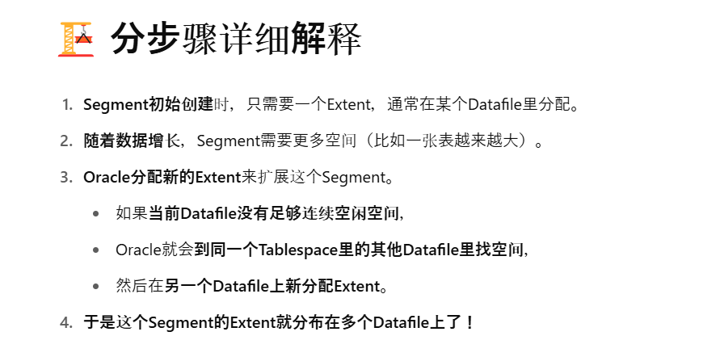
 |  |  | ⇒原因

9 | SAVEPOINT
 |  | SAVEPOINT是在事务中打一个标记，方便你之后部分回滚（ROLLBACK TO SAVEPOINT）
 |  | 它不会提交事务（不会COMMIT）
 |  | 它只能回滚**普通DML（INSERT/UPDATE/DELETE）**操作
 |  | DDL（如CREATE, DROP, TRUNCATE）会隐式提交，所以SAVEPOINT对DDL没用
 |  | 一个事务中可以有多个SAVEPOINT。可以多次打标记。
 |  |  | ※TRUNCATE 是一种 DDL（Data Definition Language，数据定义语言）操作，用于快速删除表中的所有数据，但保留表结构

10 | Dispatcher

 |  |  | 名词 | 定义（考试版标准）
 |  |  | Client（客户端连接） | 与数据库建立连接的前端应用或用户。
 |  |  | Dispatcher（调度进程） | 接收客户端连接请求，写入公共请求队列，并把处理完的响应发回给正确的客户端连接。
 |  |  | Shared Server（共享服务器进程） | 从公共请求队列中取出客户端请求，执行SQL语句处理，并把响应放入Dispatcher的响应队列。
 |  |  | Common Request Queue（公共请求队列） | 所有客户端请求统一排队的逻辑队列，由Dispatcher写入，Shared Server读取。
 |  |  | Response Queue（响应队列） | 每个Dispatcher维护一个，用来接收Shared Server处理完成后的响应数据，供Dispatcher发送给客户端。
 |  |  | Listener（监听器） | 负责初次接受客户端连接请求，后续把连接交给Dispatcher管理。（在Shared Server模式下）
 |  |  | Session（会话） | 客户端与数据库之间的一次连续交互过程，属于逻辑概念，后台由Shared Server处理。
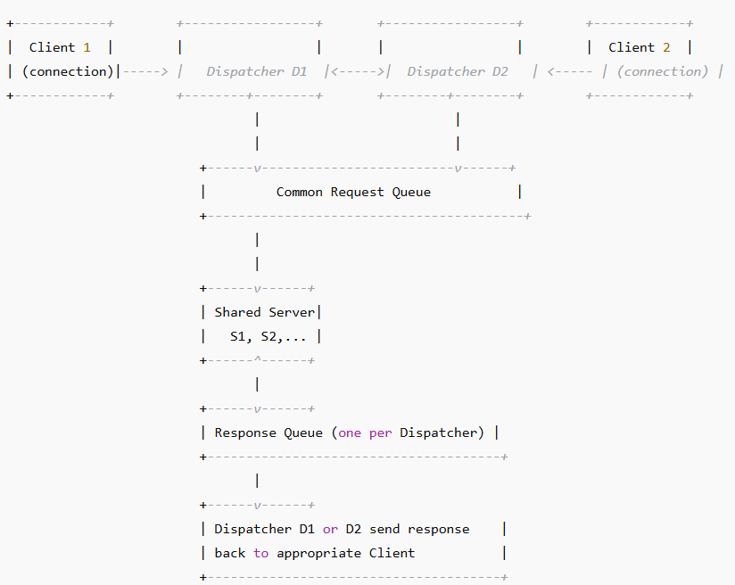

 |  |  |  |  | 共用的公共响应队列（common response queue）

 |  |  |  |  | 每个Dispatcher自己管理一条自己的Response Queue

11 | SET VERIFY ON
 |  | 控制在执行SQL时，显示变量替换前和替换后的SQL语句。
 |  | SET VERIFY ON也可以在SQL Developer的Script窗口使用。
 |  | 不是只在WHERE子句，任何位置用到变量都会显示。
 |  | &&是替换变量（substitution variable），SET VERIFY ON可以显示替换过程
 |  | &变量名
 |  |  | 每次用到&dept_id，都要重新输入一次！
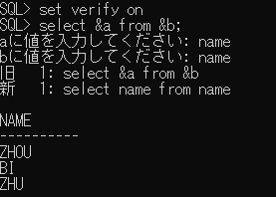

 |  | &&变量名
 |  |  | 第一次输入以后，后面遇到&&dept_id就直接替换成10，不再问。
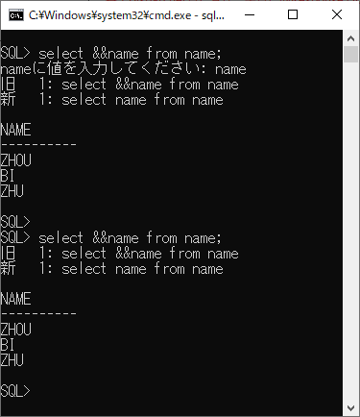

 |  | define 常量
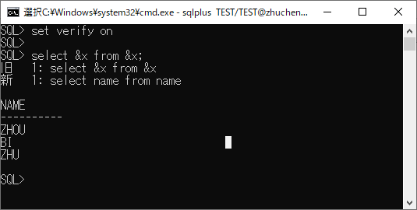

12 | Self JOIN
 |  | Self Join可以是内连接（INNER JOIN）也可以是外连接（OUTER JOIN）
 |  | 可以用ON，也可以用USING，甚至可以写到WHERE条件里，不必须ON子句。
 |  |  | 类型 | 定义 | 典型用途 | 是否保留NULL
 |  |  | INNER JOIN(=JOIN) | 两边表都有匹配时才显示 | 精确筛选有对应关系的数据 | ❌ NULL行被排除
 |  |  | LEFT OUTER JOIN(=OUTER JOIN) | 左表全保留，右表无匹配填NULL | 保留左边表所有记录 | ✅ 左表全部保留
 |  |  | RIGHT OUTER JOIN | 右表全保留，左表无匹配填NULL | 保留右边表所有记录 | ✅ 右表全部保留 | RIGHT JOIN很少用
 |  |  | FULL OUTER JOIN | 左右两边都保留，无匹配处补NULL | 保留两表所有记录 | ✅ 左右都保留

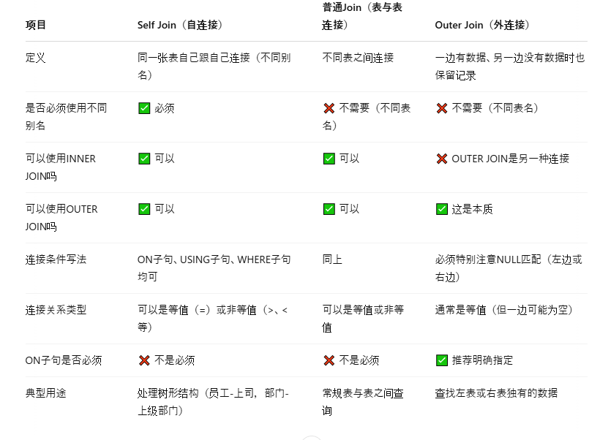

13 | OK
14 | LIKE操作符
 |  |  | 符号 | 含义
 |  |  | % | 匹配0个或多个任意字符
 |  |  | _ | 匹配正好1个任意字符
 |  |  | 示例 | 匹配的内容 | 说明
 |  |  | LIKE 'D%' | 以D开头，后面任意长度内容 | D, DE, DOG, DELHI等
 |  |  | LIKE 'D_' | 以D开头，后跟恰好1个字符 | DA, DO, D1
 |  |  | LIKE 'D__' | 以D开头，后跟恰好2个字符 | DOG, DAY, D99
 |  |  | LIKE '%D%' | 包含D字符 | ADEL, LONDON, MID
 |  |  | LIKE '_D%' | 第二个字母是D | ADAM, IDEA

15-47
15 | ALTER DATABASE MOVE DATAFILE
 |  | 可以在数据库OPEN且有DML操作时执行，不需要offline表空间。
 |  | 支持REUSE选项，表示如果目标文件已经存在，可以覆盖它。
 |  | 支持更改文件路径或者只改文件名。
 | ALTER DATABASE RENAME FILE
 |  | 要求表空间offline，且不可DML
 |  | MOVE DATAFILE是从Oracle 12c开始引入的新特性，允许在线移动
 | REUSE选项
 |  | REUSE告诉Oracle，如果目标文件存在，直接覆盖，而不是抛出错误。
 |  | 但慎用，因为原有文件内容会丢失。
 | OMF：
 |  | 定義：
 |  |  | Oracle自动管理数据文件（Datafile）、日志文件（Redo log）、控制文件（Control file）的名字和位置
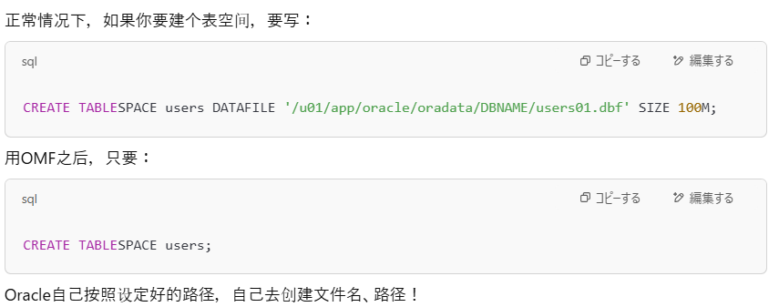

 |  | 如果使用OMF（Oracle Managed Files）且没有指定TO路径，那么新文件会自动放到DB_CREATE_FILE_DEST目录下。
 |  | 如果指定了完整路径，比如题目这样写明了/u01/xxx.dbf，就按指定路径执行，不管OMF设置。
 | DB_CREATE_FILE_DEST
 |  | Oracle自动管理文件时，默认放文件的目录（路径）

16 | ALTER TABLE DROP COLUMN
 |  | 直接删除列。
 | ALTER TABLE SET UNUSED COLUMN
 |  | 把列标成"无效"（UNUSED），数据还在，但不可见，之后可以统一回收。
 |  | 设置UNUSED不会马上释放空间
 |  |  | ALTER TABLE DROP UNUSED COLUMNS 彻底删除
 |  |  | 或者表重建（比如ALTER TABLE MOVE）才释放空间。
 | 外键、主键
 |  | 如果一列是主键，而且被其他表作为外键引用
 |  |  | 直接DROP是不行的，会报错
 |  |  | 但是用CASCADE可以连带把引用关系也删除
 | DDL
 |  | DROP COLUMN，ALTER TABLE，CREATE INDEX
 |  | 执行即提交（auto commit），不能ROLLBACK。
 | 分区键列（Partition Key Column）
 |  | 分区表（Partitioned Table）中，分区键列（Partition Key Column）不能删除，因为它是表分区划分的基础。
 |  | 无论加什么选项（CASCADE CONSTRAINTS之类），分区键就是不能删。

17 | ASSM（Automatic Segment Space Management）
 |  | Oracle自己智能分类block，不用DBA手工干预
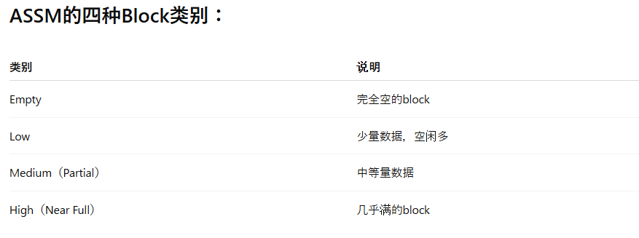

 | PCTFREE
 |  | 定义每个block在插入数据时，至少要保留多少百分比的空间，留给将来的UPDATE用的
 |  | 这样防止以后更新一行数据变大了，却没有地方写，导致行迁移（row migration）
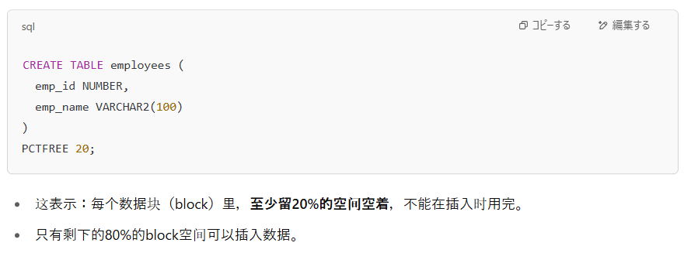

 |  | PCTFREE在普通表和索引默认是10%
 |  | 使用表压缩（Table Compression）时，这些情况下，Oracle的存储行为改变了
 |  |  | 行数据经过压缩，块的使用和管理不再完全依赖PCTFREE的普通设定了。
 |  |  | 某些压缩模式下，Oracle会忽略或调整PCTFREE的效果，来最大化block的利用率。
 | 压缩类型
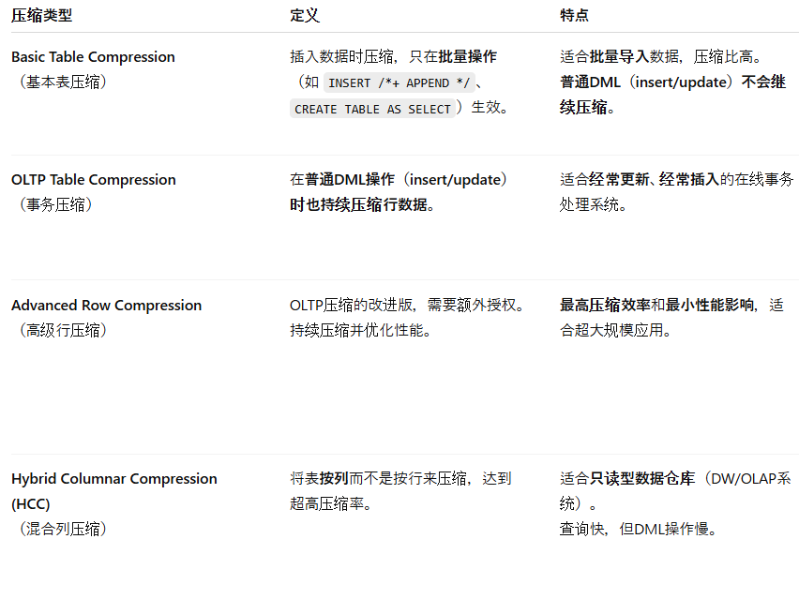

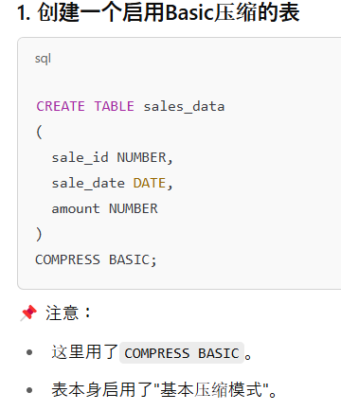

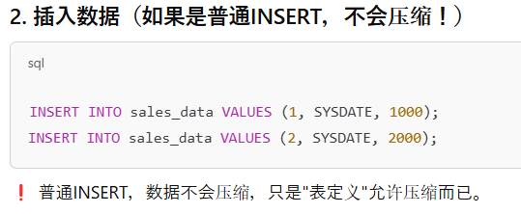

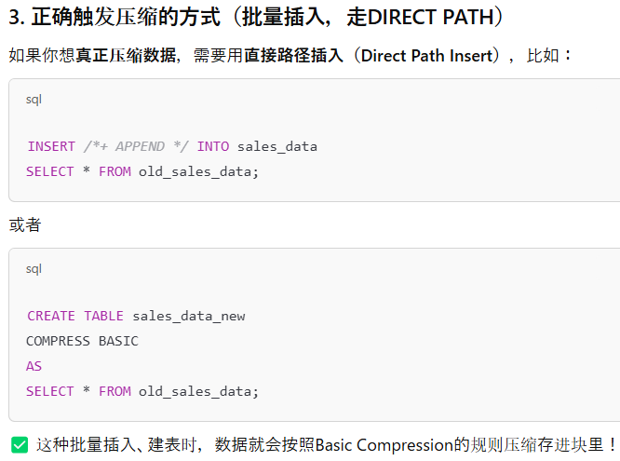

 | INSERT /*+ APPEND */ INTO
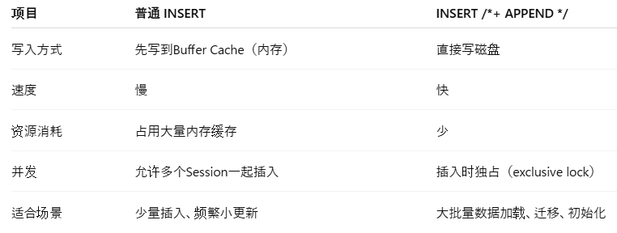

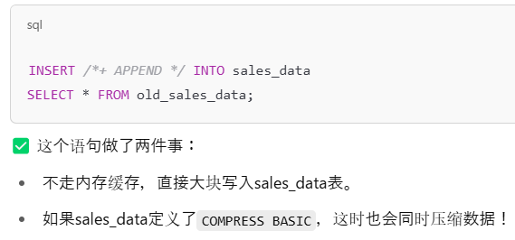

 |  | 用INSERT /*+ APPEND */时，Oracle不是一行行插，而是一大块一大块地直接写磁盘。在这个过程中，Oracle可以同时在内存中对数据进行压缩处理，然后把压缩后的数据块直接写入数据文件。
18 | Oracle Sequence
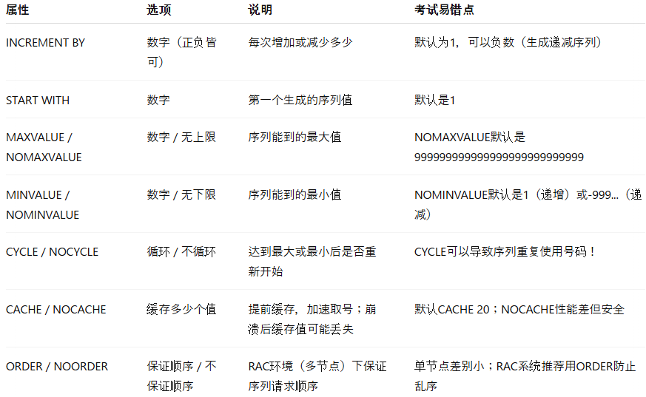
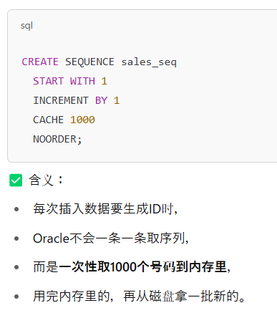

19 | RAC（Real Application Clusters）
 |  | 多个实例在不同服务器，共享一个数据库
 |  | RAC可以不用Multitenant
 | Multitenant
 |  | 一个CDB容器里可以挂很多PDB子库，需要额外配置
20 | SET操作
 |  |  | 操作符 | 中文解释 | 行为
 |  |  | UNION | 并集（去重） | 把两个查询的结果合并成一个集合，并去除重复行
 |  |  | UNION ALL | 并集（保留重复） | 把两个查询的结果合并成一个集合，保留重复行
 |  |  | INTERSECT | 交集 | 只保留两个查询中都出现过的行
 |  |  | MINUS | 差集 | 只保留第一个查询有而第二个没有的行
 | 复合查询的ORDER BY位置
 |  | 必须放在最后一行，整个查询的末尾，统一排序
 | ORDER BY列来源
 |  | 只能引用第一个SELECT里的列名、别名、列位置编号
 | 如果没有ORDER BY
 |  | Oracle可能会按第一个SELECT的第一个列自动排序（尤其是UNION要去重）

21 | Oracle Profile
 |  |  | 参数名 |  |  |  | 单位 |  | 作用 |  |  |  |  | 小贴士
 |  |  | FAILED_LOGIN_ATTEMPTS |  |  |  | 次数（次） |  | 连续登录失败达到多少次后，锁定账户 |  |  |  |  | 例如设置5次，5次失败后锁定
 |  |  | PASSWORD_LOCK_TIME |  |  |  | 天（可以小数） |  | 账户被锁定后多久自动解锁 |  |  |  |  | 1 = 1天，1/24 = 1小时，1/1440 = 1分钟
 |  |  | PASSWORD_LIFE_TIME |  |  |  | 天 |  | 密码可以使用的最大天数，到期后必须更换 |  |  |  |  | 常见设成180天、365天等
 |  |  | PASSWORD_GRACE_TIME |  |  |  | 天 |  | 密码到期后还能登录多少天（宽限期） |  |  |  |  | 超过宽限期不改密码就不能登录
 |  |  | PASSWORD_REUSE_TIME |  |  |  | 天 |  | 多久之内不能使用之前用过的密码 |  |  |  |  | 配合PASSWORD_REUSE_MAX使用更安全
 |  |  | PASSWORD_REUSE_MAX |  |  |  | 次数（次） |  | 改变多少次密码后，可以重复使用旧密码 |  |  |  |  | 例如设置5次，表示5次后才能重用旧密码
 |  |  | PASSWORD_VERIFY_FUNCTION |  |  |  | 函数 |  | 定义自定义密码复杂度规则 |  |  |  |  | 比如要求密码至少有大小写+数字
 |  |  | INACTIVE_ACCOUNT_TIME |  |  |  | 天 |  | 多久不活动账号自动锁定（单位天）
 | SESSIONS_PER_USER
 |  |  | 每个数据库用户（User）同时最多允许开启多少个并发Session（连接会话）
 |  |  | 不会锁定，只是新的连接被拒绝。
 |  |  | 只控制新开的Session，不踢掉已有Session

22 | Single-Row Functions（单行函数）
 |  | 单行输入 ➔ 单行输出
 |  | 每一行都独立应用这个函数
 |  | 常见的类型：
 |  |  | 字符串函数（如UPPER, SUBSTR）
 |  |  | 数值函数（如ROUND, FLOOR）
 |  |  | 日期函数（如SYSDATE, ADD_MONTHS）
 |  |  | 转换函数（如TO_CHAR, TO_DATE）
 |  | 单行函数可以任意层级嵌套
 |  |  | 比如UPPER(SUBSTR(name,1,3)）
 |  | 单行函数可以返回与输入不同的数据类型
 |  |  | 比如TO_CHAR(SYSDATE)，输入是日期，输出是字符串。
 |  | 单行函数的参数可以是列名、变量、字面量（比如'abc'）、表达式（比如salary+bonus）

 |  | Single-Row Functions（单行函数） 的分类整理表
 |  |  | 函数 |  | 说明 |  |  |  |  | 示例
 |  |  | ABS(n) |  | 返回 n 的绝对值 |  |  |  |  | ABS(-3) → 3
 |  |  | CEIL(n) |  | 返回大于或等于 n 的最小整数（适用于正负数） |  |  |  |  | CEIL(3.2) → 4
 |  |  | FLOOR(n) |  | 返回小于或等于 n 的最大整数 |  |  |  |  | FLOOR(3.7) → 3
 |  |  | MOD(m,n) |  | 返回 m 除以 n 的余数 |  |  |  |  | MOD(10, 3) → 1
 |  |  | ROUND(n, d) |  | 四舍五入到第 d 位小数（d 可为负） |  |  |  |  | ROUND(123.456, 2) → 123.46
 |  |  | TRUNC(n, d) |  | 截断到第 d 位小数（不四舍五入）或者日期 |  |  |  |  | TRUNC(123.456, 2) → 123.45 |  |  | TRUNC(SYSDATE, 'MM') 2025-05-01 00:00:00 -- 截断到该月的第一天
 |  |  | POWER(x,y) |  | 计算 x 的 y 次幂 |  |  |  |  | POWER(2,3) → 8
 |  |  | SQRT(n) |  | 开平方 |  |  |  |  | SQRT(9) → 3
 |  |  | 函数 |  | 说明 |  |  |  |  | 示例
 |  |  | LOWER(str) |  | 转小写 |  |  |  |  | LOWER('ABC') → 'abc'
 |  |  | UPPER(str) |  | 转大写 |  |  |  |  | UPPER('abc') → 'ABC'
 |  |  | INITCAP(str) |  | 首字母大写 |  |  |  |  | INITCAP('hello world') → 'Hello World'
 |  |  | CONCAT(s1,s2) |  | 连接两个字符串（只能两个） |  |  |  |  | CONCAT('A','B') → 'AB'
 |  |  | SUBSTR(str, start, length) |  | 截取字符串 |  |  |  |  | SUBSTR('Oracle', 2, 3) → 'rac'
 |  |  | LENGTH(str) |  | 返回字符串长度 |  |  |  |  | LENGTH('Oracle') → 6
 |  |  | INSTR(str, substr) |  | 返回子串首次出现的位置 |  |  |  |  | INSTR('Oracle','a') → 4
 |  |  | TRIM(char FROM str) |  | 去除指定字符 |  |  |  |  | TRIM('O' FROM 'Oracle') → 'racle'
 |  |  | REPLACE(str, old, new) |  | 替换子串 |  |  |  |  | REPLACE('abc','b','x') → 'axc'
 |  |  | 函数 |  | 说明 |  |  |  |  | 示例
 |  |  | SYSDATE |  | 当前系统日期时间 |  |  |  |  | SYSDATE
 |  |  | CURRENT_DATE |  | 当前用户会话时区的日期时间 |  |  |  |  | CURRENT_DATE
 |  |  | ADD_MONTHS(date, n) |  | 日期加/减月份 |  |  |  |  | ADD_MONTHS(SYSDATE, 2)
 |  |  | MONTHS_BETWEEN(d1, d2) |  | 两日期之间月数（d1 - d2） |  |  |  |  | MONTHS_BETWEEN('01-FEB-22','01-JAN-22') → 1
 |  |  | NEXT_DAY(date, 'DAY') |  | 返回下一个指定星期几的日期 |  |  |  |  | NEXT_DAY(SYSDATE, 'FRIDAY')
 |  |  | LAST_DAY(date) |  | 返回该月最后一天 |  |  |  |  | LAST_DAY(SYSDATE)
 |  |  | ROUND(date, fmt) |  | 根据 fmt 规则四舍五入日期 |  |  |  |  | ROUND(SYSDATE, 'MONTH')
 |  |  | TRUNC(date, fmt) |  | 截断日期至指定单位（如 'YEAR', 'MONTH', 'DAY'） |  |  |  |  | TRUNC(SYSDATE, 'MONTH')
 |  |  | 函数 |  | 说明 |  |  |  |  | 示例
 |  |  | TO_CHAR(expr, fmt) |  | 将日期/数值转为字符串 |  |  |  |  | TO_CHAR(SYSDATE, 'YYYY-MM-DD')
 |  |  | TO_DATE(str, fmt) |  | 将字符串转为日期 |  |  |  |  | TO_DATE('2025-05-05','YYYY-MM-DD')
 |  |  | TO_NUMBER(str) |  | 将字符串转为数字 |  |  |  |  | TO_NUMBER('1234')
 |  |  | CAST(expr AS type) |  | 显式转换类型 |  |  |  |  | CAST(123 AS VARCHAR2(10))

23 | Table Compression

 |  | 压缩类型 |  |  |  |  |  |  | 适合场景 |  |  |  | 特点
 |  | ROW STORE COMPRESS BASIC |  |  |  |  |  |  | 批量插入时压缩，普通DML不压缩 |  |  |  | 低开销，但不适合频繁更新
 |  | ROW STORE COMPRESS ADVANCED（OLTP Compression） |  |  |  |  |  |  | 频繁DML（insert/update/delete） |  |  |  | 适合业务系统（OLTP系统），持续压缩
 |  | COLUMN STORE COMPRESS FOR QUERY |  |  |  |  |  |  | 查询优化，适合只读系统 |  |  |  | 高查询性能，不适合频繁DML
 |  | COLUMN STORE COMPRESS FOR ARCHIVE |  |  |  |  |  |  | 极限压缩存档数据 |  |  |  | 最小存储、最差DML性能，只适合冷数据

 | OLTP
 |  | OLTP = Online Transaction Processing（联机事务处理）
 |  | OLTP就是处理大量日常小交易、小操作（事务）的系统。
 |  |  | 比如：
 |  |  | 银行取款、存款
 |  |  | 网上购物下单、付款
 |  |  | 酒店订房、航班预订
 |  |  | 公司人事系统修改员工资料
 |  |  | 这些频繁、快速、数据量小的操作，都属于OLTP类型。
 | OLAP
 |  | Online Analytical Processing
 |  | 处理数据分析、报表查询
 |  | 复杂的SELECT查询
 |  | 大量数据（比如几百万行）
 |  | 可以容忍一定延迟，一致性不是第一位
 |  | 报表系统、数据仓库（Data Warehouse）

 | COLUMN STORE COMPRESS FOR QUERY
 |  | 为了加速只读查询而进行的一种列存压缩。
 |  | 适合频繁做查询（SELECT），但很少更新（DML很少）的表。
 |  | ✅ 特点：
 |  |  | 适合数据仓库、报表查询
 |  |  | 比普通行存储快，查询时I/O更少
 |  |  | 支持DML（Insert/Update/Delete），但DML性能会比普通表略差
 |  | 例子:
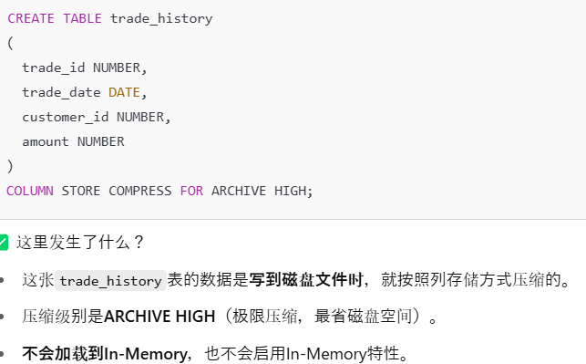

 | COLUMN STORE COMPRESS FOR ARCHIVE
 |  | 为了极限压缩存储空间而设计的列压缩模式，适合冷数据（很少访问、基本不改的数据）
 |  | 极度压缩，占用极小磁盘空间
 |  | 查询性能比QUERY压缩慢
 |  | DML（insert/update/delete）性能非常差，不建议对归档数据频繁操作

 | INMEMORY
 |  | INMEMORY = In-Memory Column Store（IM列存储）
 |  | Oracle把表的数据存一份在内存里，而且是按列（Column）来存，不是传统的按行（Row）存

 |  | 压缩类型 |  |  |  |  | 作用对象 |  |  | 属于哪里
 |  | COLUMN STORE COMPRESS FOR QUERY |  |  |  |  | 磁盘上的表数据（datafile层） |  |  | 行存（Row Store）或列存（Column Store），但存磁盘，不是In-Memory
 |  | INMEMORY MEMCOMPRESS FOR QUERY |  |  |  |  | SGA里的In-Memory列存储 |  |  | 完全在内存里，不在磁盘

24 | Space Saving
 | PTT（Private Temporary Table）
 |  | 只存session级别的数据，metadata在内存里，不写磁盘数据字典。
 |  | Private Temporary Table（PTT） 是 Oracle 18c以后引入的一种临时表，
 |  | 每个Session私有，只能被创建它的Session看到和操作，
 |  | 并且PTT的元数据（metadata）存放在内存中，不写入数据字典，
 |  | Session结束时自动消失，无需手动DROP。
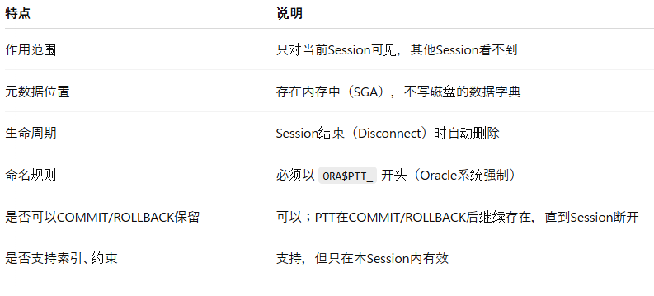

 |  | 例子
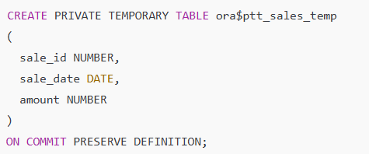

 |  | 选项 |  |  |  | 说明
 |  | ON COMMIT PRESERVE DEFINITION |  |  |  | （默认）提交后数据还在，表还在
 |  | ON COMMIT DROP DEFINITION |  |  |  | 提交后直接自动删除表

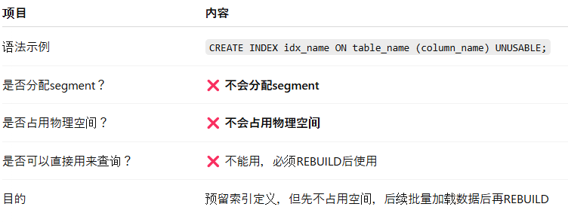
 | UNUSABLE索引
 |  | CREATE时带UNUSABLE属性 = 只登记逻辑结构，暂时不建segment，不占磁盘空间。

 |  | ALTER索引为UNUSABLE
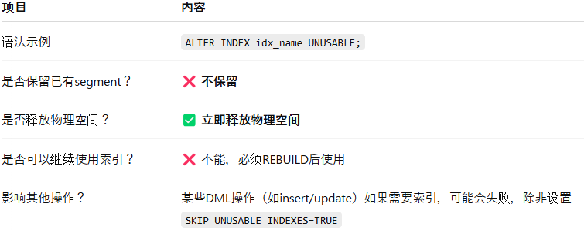

 |  | REBUILD索引

 | TRUNCATE TABLE
 |  | 它用于快速删除表中所有数据，但保留表结构。

 |  | 项目 |  | TRUNCATE |  |  |  | DELETE
 |  | 类型 |  | DDL操作（数据定义语言） |  |  |  | DML操作（数据操作语言）
 |  | 能否回滚 |  | ❌ 不能回滚（隐含COMMIT） |  |  |  | ✅ 可以回滚
 |  | 执行速度 |  | 非常快（直接释放块） |  |  |  | 相对慢（逐行删除）
 |  | 空间处理 |  | 通常保留Segment（除非特别指定） |  |  |  | 空间不会释放
 |  | 触发器触发 |  | ❌ 不触发DELETE触发器 |  |  |  | ✅ 会触发DELETE触发器
 |  | 事务控制 |  | 自动提交 |  |  |  | 手动提交

 |  | TRUNCATE默认不会释放段空间（segment space）

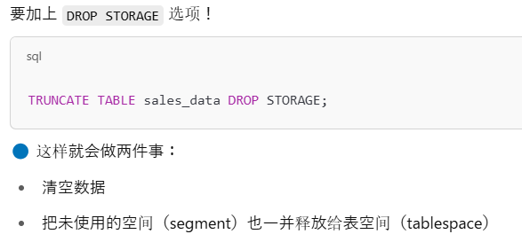

 |  | 比较项 |  |  | UNUSABLE（索引） |  |  |  |  | DELETE（表数据） |  |  |  |  | TRUNCATE（表数据）
 |  | 作用对象 |  |  | 索引（Index） |  |  |  |  | 表的行（Row） |  |  |  |  | 表的行（Row）
 |  | 操作内容 |  |  | 标记索引不可用，不能用于查询加速 |  |  |  |  | 标记表中的行被删除（逻辑删除） |  |  |  |  | 快速清空表中的所有行
 |  | 是否影响数据 |  |  | 不影响表数据，只影响索引状态 |  |  |  |  | 删除指定行（逻辑删除） |  |  |  |  | 全表数据清空（快速删除）
 |  | 是否影响索引本身 |  |  | 索引状态变为UNUSABLE，占空间但不可用 |  |  |  |  | DELETE可能导致索引中出现空洞，但索引本身仍有效 |  |  |  |  | TRUNCATE后索引结构保留，数据清空
 |  | 空间是否释放 |  |  | 不释放索引段空间 |  |  |  |  | 不释放表段空间 |  |  |  |  | 默认不释放段空间（加DROP STORAGE可释放）
 |  | 是否能回滚 |  |  | 不适用 |  |  |  |  | 可以回滚（DML操作） |  |  |  |  | 不能回滚（DDL操作，隐含COMMIT）
 |  | 执行速度 |  |  | 很快（只是状态标记） |  |  |  |  | 慢（逐行标记+UNDO/REDO） |  |  |  |  | 极快（直接重置高水位线）

25
 |  | 进程名 |  | 全称 |  |  |  |  | 主要职责 |  |  |  |  |  |  | 备注
 |  | PMON |  | Process Monitor |  |  |  |  | - 清理异常终止的进程资源 |  |  |  |  |  |  | 服务注册（Register到Listener）交给了 LREG
 |  |  |  |  |  |  |  |  | - 管理断开的网络连接
 |  |  |  |  |  |  |  |  | - 帮助恢复连接资源
 |  | SMON |  | System Monitor |  |  |  |  | - 崩溃恢复（Crash Recovery） |  |  |  |  |  |  | 系统级的空间管理
 |  |  |  |  |  |  |  |  | - 清理临时段（Temporary Segments）
 |  |  |  |  |  |  |  |  | - 合并空闲空间（Coalesce free space）
 |  | CKPT |  | Checkpoint Process |  |  |  |  | - 通知DBWn刷新数据块到磁盘 |  |  |  |  |  |  | 自己不写数据，只负责通知 |  |  |  | 数据文件头（Datafile Header） 是Oracle数据库中每个数据文件（Datafile）开头的一块区域，
 |  |  |  |  |  |  |  |  | - 更新数据文件头和控制文件中的Checkpoint信息 |  |  |  |  |  |  |  |  |  |  | 它用于存储关于该数据文件本身的元数据信息（Metadata），
 |  | DBWn |  | Database Writer (通常是DBW0、DBW1…) |  |  |  |  | - 将缓冲区缓存（Buffer Cache）中修改过的数据块写回数据文件（磁盘） |  |  |  |  |  |  | 多个DBWn进程以提高并发写效率
 |  | LGWR |  | Log Writer |  |  |  |  | - 将Redo日志缓冲区中的内容写入在线Redo日志文件（Online Redo Log） |  |  |  |  |  |  | 事务提交时立即写Redo（Write Ahead Logging原则）
 |  | ARCn |  | Archiver |  |  |  |  | - 将归档日志（Online Redo Log）复制到归档目的地 |  |  |  |  |  |  | 只有开启归档模式（ARCHIVELOG）时启用 |  |  |  | ARCHIVELOG模式是指，
 |  | LREG |  | Listener Registration Process |  |  |  |  | - 向本地或远程监听器（Listener）注册数据库服务 |  |  |  |  |  |  | 代替了老版本中PMON的注册工作 |  |  |  | 在数据库运行过程中，Oracle会在每次日志切换（Log Switch）时，自动把已满的Online Redo Log文件复制保存为归档日志（Archive Log），
 |  |  |  |  |  |  |  |  | - 维护动态注册信息 |  |  |  |  |  |  |  |  |  |  | 以便于将来可以用这些归档日志进行完全恢复（Complete Recovery）。
 |  | MMON |  | Manageability Monitor |  |  |  |  | - 收集AWR统计信息 |  |  |  |  |  |  | 性能监控和管理功能 |  |  |  | AWR（Automatic Workload Repository，自动负载信息库） 是Oracle数据库内置的一套机制，
 |  |  |  |  |  |  |  |  | - 触发自动任务（如快照采集） |  |  |  |  |  |  |  |  |  |  | 它定期自动收集、存储数据库运行期间的各种性能统计信息，
 |  | MMNL |  | Manageability Monitor Light |  |  |  |  | - 辅助MMON收集轻量级统计信息 |  |  |  |  |  |  | 辅助性工作 |  |  |  | 这些信息可以用于性能分析、问题诊断、趋势评估和容量规划。
 |  | RECO |  | Recoverer |  |  |  |  | - 自动恢复分布式事务（两阶段提交失败的情况） |  |  |  |  |  |  | 分布式数据库场景专用
 |  | CJQ0 |  | Job Queue Coordinator |  |  |  |  | - 调度和管理后台作业（比如DBMS_JOB, DBMS_SCHEDULER） |  |  |  |  |  |  | 控制作业的调度
 |  | RVWR |  | Recovery Writer |  |  |  |  | - 将Flashback Data Buffer的数据写入闪回日志（Flashback Logs） |  |  |  |  |  |  | 需要启用Flashback Database功能

 |  | 进程 |  | 记忆关键词
 |  | PMON |  | 清死进程，管理断开连接
 |  | SMON |  | 崩溃恢复，清临时段，合并空闲空间
 |  | CKPT |  | 发出checkpoint信号，更新头信息
 |  | DBWn |  | 把脏数据写回磁盘
 |  | LGWR |  | 把Redo日志写到磁盘（事务提交写Redo）
 |  | LREG |  | 注册数据库服务到Listener
 | AWR（Automatic Workload Repository
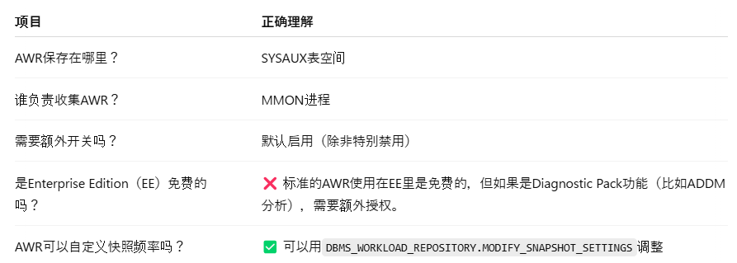

26 | new transaction starts
 |  |  | 操作类型 |  |  | 例子 |  |  |  |  |  | 是否启动新事务？ |  |  | 补充说明
 |  |  | DML（数据操作语言） |  |  | INSERT、UPDATE、DELETE、SELECT FOR UPDATE |  |  |  |  |  | ✅ 是 |  |  | 只要发出这些操作，必定启动新事务。
 |  |  | 第一次DML |  |  | 在 COMMIT 或 ROLLBACK 后执行第一次DML |  |  |  |  |  | ✅ 是 |  |  | 事务结束后，下一次DML自动开启新事务。
 |  |  | DML失败后重新执行DML |  |  | 比如插入主键重复导致失败后，再发DML |  |  |  |  |  | ✅ 是 |  |  | DML失败后，新的DML语句会重新开启新事务。
 |  |  | SELECT（普通查询） |  |  | SELECT * FROM 表 |  |  |  |  |  | ❌ 否 |  |  | 普通查询不会启动事务，除非是 SELECT FOR UPDATE。
 |  |  | DDL（数据定义语言） |  |  | CREATE、ALTER、DROP、TRUNCATE、CREATE INDEX |  |  |  |  |  | ❌ 否（但伴随自动提交） |  |  | DDL执行前后会自动隐式提交，但不是正常意义上的启动新事务。
 |  |  | TRUNCATE |  |  | TRUNCATE TABLE |  |  |  |  |  | ❌ 否 |  |  | TRUNCATE是DDL，会自动提交，不是事务开始。
 |  |  | 事务控制语句 |  |  | COMMIT、ROLLBACK |  |  |  |  |  | ❌ 否 |  |  | 这两个是结束事务，本身不会启动新事务。

27 | なし
28 | PFILE
 |  |  | 启动方式 | 使用 ALTER SYSTEM SET |  |  |  |  | 生效范围 |  |  |  |  | 备注
 |  |  | PFILE | 默认是 SCOPE=MEMORY |  |  |  |  | 只改当前实例内存，重启后失效 |  |  |  |  | PFILE是纯文本，不会自动改。要永久生效，必须手动编辑PFILE文件。
 |  |  | SPFILE | ALTER SYSTEM SET param=val SCOPE=MEMORY |  |  |  |  | 只改当前实例内存，重启后失效
 |  |  | SPFILE | ALTER SYSTEM SET param=val SCOPE=SPFILE |  |  |  |  | 只改磁盘上的SPFILE，下次启动生效 |  |  |  |  | 当前实例不会立即应用变化。
 |  |  | SPFILE | ALTER SYSTEM SET param=val SCOPE=BOTH |  |  |  |  | 同时改当前实例内存+SPFILE文件 |  |  |  |  | 立即生效并持久保存。
 |  |  | SPFILE | ALTER SYSTEM SET param=val（省略SCOPE） |  |  |  |  | 看参数类型决定：
 |  |  |  |  |  |  |  |  | 动态参数=自动SCOPE=BOTH
 |  |  |  |  |  |  |  |  | 静态参数=必须指定SCOPE=SPFILE并重启

29 | DMT Dictionary Managed Tablespace（字典管理表空间）
 |  | 空间管理方式：表空间中区块（extent，区块组）的分配和回收，通过数据字典表（如 UET$, FET$）管理。
 |  | 怎么分配空间：每次申请或释放空间，数据库需要访问数据字典表，去查有没有空闲的extent，效率低。
 |  |  | 优缺点：
 |  |  | ✅ 兼容性高（老版本Oracle默认）
 |  |  | ❌ 管理开销大（频繁访问数据字典，导致锁竞争和性能下降）
 |  |  | ❌ 操作复杂（容易产生空间碎片）
 | DMT 数据字典表（Data Dictionary Tables）
 |  | 数据字典表就是Oracle系统内部用来记录数据库各种"元数据"的小表。
 |  | 整个数据库里各种对象（表、索引、用户、空间分配等等）的信息。
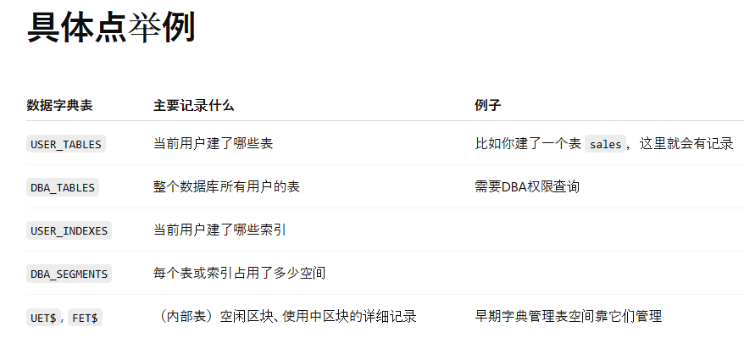

 | Locally Managed Tablespace（本地管理表空间）
 |  | 空间管理方式：每个表空间有一张**自己本地的位图（bitmap）**来管理区块使用情况，不需要查系统表。
 |  | 怎么分配空间：Oracle直接看位图判断哪些extent是空的，快速、低开销。
 |  |  | ✅ 性能好（减少了对数据字典的访问）
 |  |  | ✅ 碎片少（可以自动合并小的空闲区）
 |  |  | ✅ 支持更多高级功能（如ASSM自动段管理）
 |  |  | ❌ 比字典管理稍微复杂一点点概念上，但几乎无负面影响。
 | 本地位图（Bitmap）
 |  | 本地位图就是一张“格子图”，每一个格子（bit）代表一个小块（extent）是否被使用。
 |  |  | 每个bit（0或1）对应一个extent（一组连续的数据块）
 |  |  | 0 = 空闲
 |  |  | 1 = 已使用

 |  | 功能名称 |  |  |  |  |  | 中文解释 |  |  |  |  | 是否依赖表空间管理方式（LMT/DMT） |  |  |  | 是否需要ASSM | 主要作用
 |  | Oracle Managed Files (OMF) |  |  |  |  |  | Oracle自动管理数据文件的创建、扩展、删除 |  |  |  |  | DMT/LMT都能用 |  |  |  | ❌ 不需要 | 简化数据文件管理，自动命名、自动路径管理
 |  | Online Table Segment Shrink |  |  |  |  |  | 在线收缩表段（回收空间并整理碎片） |  |  |  |  | 只支持Locally Managed Tablespace |  |  |  | ✅ 必须ASSM | 在不锁表的情况下回收表的碎片，提高空间利用率
 |  | Online Index Segment Shrink |  |  |  |  |  | 在线收缩索引段（回收索引空间） |  |  |  |  | 只支持Locally Managed Tablespace |  |  |  | ✅ 必须ASSM | 不停机地整理索引碎片，回收空间
 |  | Automatic Datafile Extension (AUTOEXTEND) |  |  |  |  |  | 自动扩展数据文件大小 |  |  |  |  | DMT/LMT都能用 |  |  |  | ❌ 不需要 | 当数据文件空间不足时自动扩展，防止表空间满了
 |  | AWR（Automatic Workload Repository） |  |  |  |  |  | 自动工作负载存储库，收集性能统计信息 |  |  |  |  | DMT/LMT都能用 |  |  |  | ❌ 不需要 | 记录数据库性能数据，生成容量规划、性能分析报告

30 | Oracle Data Pump Job Management
 |  | 操作 |  |  | 命令 |  |  | 结果 |  |  | 是否可以再ATTACH？ |  | 是否可以START_JOB恢复？ |  |  | 备注
 |  | 暂停作业（正常） |  |  | STOP_JOB |  |  | 作业暂停（Stopped） |  |  | ✅ 可以 |  | ✅ 可以 |  |  | 优雅停止，等当前操作完成
 |  | 立即暂停作业 |  |  | STOP_JOB=IMMEDIATE |  |  | 作业立即暂停（Stopped） |  |  | ✅ 可以 |  | ✅ 可以 |  |  | 强制中断，无需等待当前步骤
 |  | 重新启动作业 |  |  | START_JOB |  |  | 恢复已停止的作业 |  |  | ✅ 已连接 |  | ✅ 作业继续 |  |  | 需要先 ATTACH 后才能 START_JOB
 |  | 附加到作业 |  |  | ATTACH=job_name |  |  | 连接到正在运行或停止的作业 |  |  | ✅ 已连接 |  | — |  |  | 先ATTACH，后操作
 |  | 强制杀死作业 |  |  | KILL_JOB |  |  | 作业彻底删除 |  |  | ❌ 不可以 |  | ❌ 不可以 |  |  | 彻底结束，元数据也清除
31 | GRANT
 | WITH ADMIN OPTION
 |  | 允许拥有该权限的用户将权限授予（GRANT）给其他用户或角色。
 |  | 允许拥有该权限的用户撤销（REVOKE）自己授予出去的权限。
 |  | 撤销自己身上的权限（不区分原授予者是谁）
 |  | 撤销后，用户失去该权限，无法自我恢复。
 |  | 恢复权限需要DBA或原授权人重新GRANT。
32 | Having clause
 |  |  | 项目 |  | WHERE |  |  |  |  | HAVING
 |  |  | 位置 |  | GROUP BY 之前过滤 |  |  |  |  | GROUP BY 之后过滤
 |  |  | 作用对象 |  | 单行记录（Row Level） |  |  |  |  | 分组结果（Group Level）
 |  |  | 可否使用聚合函数 |  | ❌ 不能直接用聚合函数 |  |  |  |  | ✅ 可以用聚合函数（如SUM, COUNT等）
 |  |  | 执行顺序 |  | 早（在分组前就排除） |  |  |  |  | 晚（在分组后再排除）
 |  |  | 示例 |  | WHERE amount > 500 |  |  |  |  | HAVING SUM(amount) > 1000
 |  |  | 典型应用 |  | 单行条件过滤（比如筛选订单金额大于500的行） |  |  |  |  | 分组后的总金额、计数等过滤（比如找出销售额大于1000的销售员）

 |  |  | SQL逻辑执行顺序流程
 |  |  | 顺序 | 子句 |  | 作用 |  |  | 说明
 |  |  | 1 | FROM |  | 确定数据源 |  |  | 先确定要从哪些表中取数据
 |  |  | 2 | WHERE |  | 行级过滤 |  |  | 在分组之前，对原始单行记录进行条件筛选
 |  |  | 3 | GROUP BY |  | 分组 |  |  | 把符合WHERE条件的行按指定列分组
 |  |  | 4 | HAVING |  | 分组后过滤 |  |  | 对分组后的结果应用条件（可以用聚合函数）
 |  |  | 5 | SELECT |  | 列选择和表达式计算 |  |  | 选择要显示的列或表达式，处理聚合值
 |  |  | 6 | ORDER BY |  | 排序 |  |  | 最后对结果进行排序输出

 |  |  | 例子：
 |  |  | SELECT
 |  |  | CONCAT(annual_income, '万円') as 最頻値の年収, |  |  |  |  | ４．输出
 |  |  | CONCAT(COUNT(*), '人') AS 最頻値の社員の数
 |  |  | FROM |  | １．确定数据源
 |  |  | income
 |  |  | GROUP BY |  | ２．分组
 |  |  | annual_income
 |  |  | HAVING COUNT(*) >= ALL |  |  | ３．分组后过滤
 |  |  | (
 |  |  | SELECT COUNT(*) |  |  | 把整张表再按年収分组，并数人数，返回一个数字集合，比如(3,2,1)。
 |  |  | FROM
 |  |  | income
 |  |  | GROUP BY
 |  |  | annual_income
 |  |  | )

 |  | HAVING 子句用于对分组后的结果进行过滤。
 |  | HAVING 中可以使用聚合函数（如SUM、AVG）。
 |  | HAVING中使用的聚合函数或列，不要求在SELECT输出列表中出现。
 |  | 这和SELECT列无关，只关系到分组后的筛选条件
33 | UNDO ReDO
 |  | 项目 |  | 作用 |  |  |  | 生成时机 |  |  |  |  | 与对方的关系
 |  | UNDO |  | 恢复到修改前的状态（用于回滚） |  |  |  | DML（INSERT、UPDATE、DELETE）时产生 |  |  |  |  | 生成UNDO时，需要生成保护UNDO的REDO
 |  | REDO |  | 重做日志，用于崩溃恢复（重放变更） |  |  |  | DML和DDL操作时产生 |  |  |  |  | REDO记录的是数据变更和UNDO块的变化

 |  | DML操作
 |  | ├──> 修改数据（需要 REDO 记录变更）
 |  | └──> 生成UNDO（用于可能的回滚）
 |  | └──> UNDO本身也写入REDO日志

34 | CREATE DATABASE LINK
 |  | CREATE DATABASE LINK 是在本地数据库上创建的对象，用来连接到远程数据库。
 | CONNECT TO scott IDENTIFIED BY tiger
 |  | 指定了连接远程数据库（DALLAS_DB）时使用的用户名和密码
 | USING
 |  | 本地 tnsnames.ora 文件中定义的服务名，指向远程数据库
 |  | 哪一边执行？
 |  | ➔ 需要在BOSTON_DB（也就是你想从这里访问远程DALLAS_DB）执行。

 |  | 用哪个用户执行？
 |  | ➔ 必须用SCOTT用户，因为 Database Link 是谁创建，谁能默认使用（除非加了 PUBLIC 选项，但题目没提到），而且要用 SCOTT 的权限去连接远端 SCOTT。
 |  |  | 执行人通常是需要使用Link的本地用户。

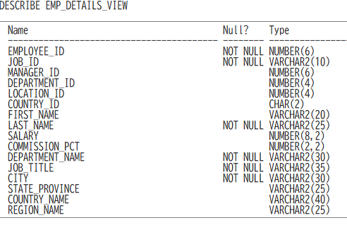
35 | DESCRIBE
 |  | DESCRIBE（简写为 DESC）是一个 查看表、视图或对象的结构 的命令。
 |  | 它主要显示：
 |  |  | 列名（Column Name）
 |  |  | 数据类型（Datatype）
 |  |  | 是否允许 NULL（Null?）
 |  |  | 默认值（有些工具也显示）
 |  | 可以在 SQL*Plus，也能在SQL Developer使用。
 |  | DESCRIBE 可以查看哪些对象
 |  |  | 表（Table）
 |  |  | 视图（View）
 |  |  | 同义词（Synonym）（指向表或视图的别名）
 |  |  | 对象类型（Object Type）（比如自定义的对象类型）

36 | NULL 判断
 |  | column IS NULL 或 column IS NOT NULL
 |  | 错误：column != NULL 或 column <> NULL

37 | explicit conversion implicit conversion
 | 隐式转换（Implicit Conversion）
 |  | Oracle 数据库在 SQL 执行时自动进行的类型转换，不需要用户手动调用函数。
 |  | 发生场景：当表达式的两边数据类型不同，但可以转换时
 |  | 执行者：由 Oracle 引擎自动处理
 |  | 风险：可能因为 NLS 设置或非法值而导致运行时错误或逻辑错误
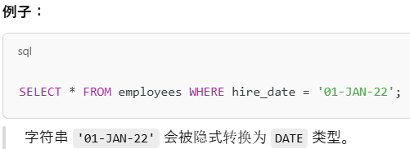

 | 显式转换（Explicit Conversion）
 |  | 开发者在 SQL 中明确使用转换函数将数据从一种类型转换为另一种类型。
 |  | 发生场景：当你希望精确控制转换过程
 |  | 执行者：由用户明确调用 Oracle 提供的函数
 |  | 优点：安全、可读性高、不会受 NLS 设置影响

 |  | CONCAT
 |  |  | 要求参数是字符串
 |  |  | Oracle会自动隐式地转换成字符串，而不是报错
 |  |  | 所以是隐式转换
 |  | DD-MON-RR
 |  |  | 27-Oct-98
 |  |  | 15-march-2019
 |  | DD-mm-RR
 |  |  | 27-10-98

38 | segment types
 |  | 段（segment）是逻辑存储结构的核心单位，每种段都由一个或多个区（extent）组成，用于存放特定类型的数据。以下是常见的段类型：
 |  | 段类型 |  |  |  | 用途
 |  | 表段 (table segment) |  |  |  | 存储表中的行数据
 |  | 索引段 (index segment) |  |  |  | 存储索引结构
 |  | 集群段 (cluster segment) |  |  |  | 存储集群表数据

 |  | https://docs.oracle.com/cd/E16338_01/server.112/b56311/statviews_4267.htm
 |  | セグメントのタイプ:
 |  |  | NESTED TABLE
 |  |  | TABLE
 |  |  | TABLE PARTITION
 |  |  | CLUSTER
 |  |  | LOBINDEX
 |  |  | INDEX
 |  |  | INDEX PARTITION
 |  |  | LOBSEGMENT
 |  |  | TABLE SUBPARTITION
 |  |  | INDEX SUBPARTITION
 |  |  | LOB PARTITION
 |  |  | LOB SUBPARTITION
 |  |  | ROLLBACK (※UNDO） Undo 是一种 segment但它存在于 V$ROLLNAME、V$ROLLSTAT、DBA_UNDO_EXTENTS 等视图中，而不会出现在 DBA_SEGMENTS
 |  |  | TYPE2 UNDO
 |  |  | DEFERRED ROLLBACK
 |  |  | TEMPORARY
 |  |  | CACHE
 |  |  | SPACE HEADER
 |  |  | UNDEFINED

39 | 参考2
40 | 参考22
41 | resumable session
 |  | Resumable Session 是 Oracle 的一种机制，用于在发生空间相关错误时挂起会话而不是立即失败，允许 DBA 介入解决问题后恢复操作。
 | Resumable 机制工作流程
 |  | 会话执行 DML/DDL 操作（如 INSERT/CREATE TABLE）
 |  | 遇到空间类错误 → 会话挂起（不会立即失败）
 |  | DBA 可以介入修复：
 |  | 扩展表空间或数据文件
 |  | 提高用户 quota
 |  | 删除无用对象等
 |  | 如果在 RESUMABLE_TIMEOUT 秒内解决 → 会话继续执行
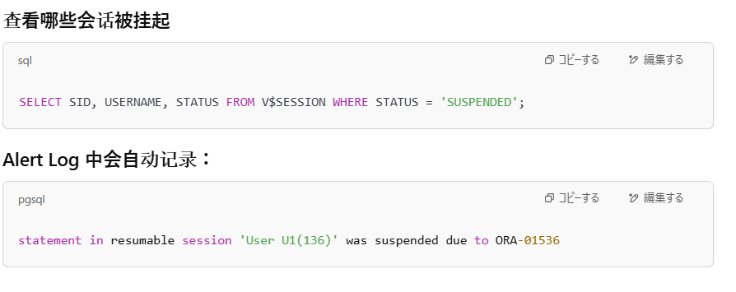
 |  | 超时未解决 → 抛出原始错误，语句失败
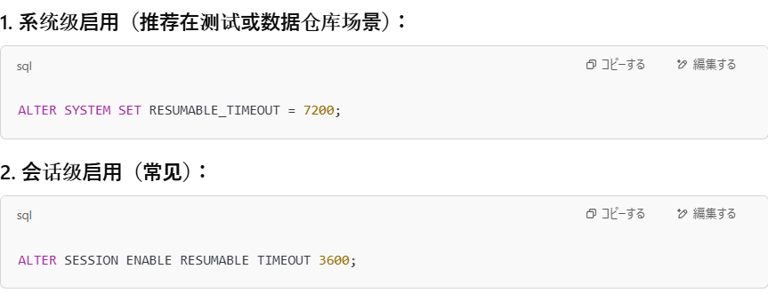

 | DEFERRED_SEGMENT_CREATION
 |  | DEFERRED_SEGMENT_CREATION 是 Oracle 数据库的一个初始化参数，中文可以理解为「延迟段创建」。
 |  | 延迟段创建仅影响表在无数据插入时是否分配段空间，和 quota 报错无关
 | Quota
 |  | Quota（配额）是 DBA 为用户在某个表空间中规定的最大可用空间限制。
 |  |  | 它控制的是：“这个用户在这个表空间中最多能使用多少空间”。
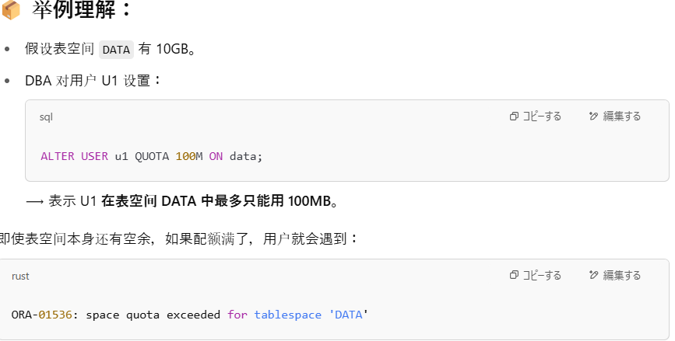

 | GRANT UNLIMITED TABLESPACE TO
 |  | 是一种系统权限，它允许用户 在所有表空间中使用“无限空间”（除非特定表空间被显式禁止）。
 |  |  | 控制方式 |  | 控制对象 |  |  | 默认效果
 |  |  | QUOTA |  | 每个用户在每个表空间 |  |  | 限制最大空间使用量
 |  |  | UNLIMITED TABLESPACE 权限 |  | 系统级别权限 |  |  | 表示用户在所有表空间无配额限制

43 | Dictionary Base Tables
 |  | 是 Oracle 数据库内部维护的物理表，记录了数据库对象（如表、用户、索引、权限等）的元数据。
 |  | 示例：OBJ$, TAB$, USER$, SEG$, TS$ 等。
 |  | 位置：存储在 SYSTEM 表空间中，归属用户为 SYS。
 |  | 不是为普通用户设计的，通常不直接查询，除非是以 SYS 身份。
 |  |  | SYS用户可以查询
 |  | CDB_ / DBA_ / ALL_ / USER_ 这些前缀的视图，都引用同一组基础表（base tables），只是权限和可见性不同
 | Data Dictionary Views（数据字典视图）
 |  | 是 Oracle 为用户访问数据字典信息提供的接口，是对 base tables 的封装
 |  | 由 Oracle 自动创建，用户通过这些视图查询数据库结构信息。
 |  | 按前缀分为：
 |  | USER_：当前用户拥有的对象
 |  | ALL_：当前用户可访问的所有对象（包括授权访问）
 |  | DBA_：数据库中所有对象（需 DBA 权限）
 |  | CDB_：多租户容器数据库下的信息（Container Database）
 | data dictionary
 |  | Data Dictionary 是 Oracle 数据库自动维护的一组表和视图，用于存储数据库对象的元数据（Metadata）。
 |  | 特征 |  |  | 内容
 |  | ✅ 自动创建 |  |  | Oracle 安装时自动生成
 |  | ✅ 自动维护 |  |  | 插入新用户/创建表后，字典自动更新
 |  | ✅ 可查询 |  |  | 通过视图访问（DBA_, ALL_, USER_）
 |  | ✅ 属于 SYS 用户 |  |  | 物理表都由 SYS 拥有，不可随意更改

44 | @orcl
 |  | orcl 是网络服务名（Net Service Name）
 |  | 该名称必须在客户端解析为某个连接描述符（Connect Descriptor
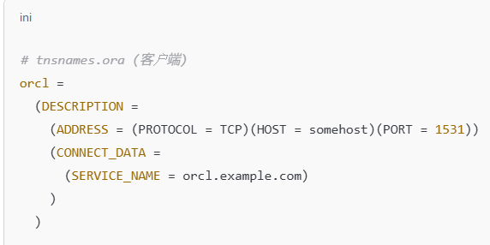

 | name server
 |  | 在 Oracle 网络架构中，Name Server（名称服务器） 是用来集中管理数据库连接信息的服务。它的主要作用是：
 |  |  | 将网络服务名（如：orcl）解析为实际的连接描述符，就像 DNS 把网址解析成 IP 地址一样。
 |  |  | 名称 |  | 全称 |  |  |  | 说明
 |  |  | LDAP |  | Lightweight Directory Access Protocol |  |  |  | 一种协议，用于访问名称服务器
 |  |  | OID |  | Oracle Internet Directory |  |  |  | Oracle 提供的企业级目录服务，是最常用的 Name Server
 |  |  | Active Directory |  | 微软的目录服务 |  |  |  | 也可以作为名称服务被 Oracle 使用
 |  | 没有 Name Server 的情况（默认）
 |  |  | 客户端连接时使用的 @orcl 需要从本地的 tnsnames.ora 文件中解析。
45 | v$视图
 |  | V$ 视图是 Oracle 的动态性能视图（Dynamic Performance Views）
 |  | 只能看到基础信息。
 |  |  | 项目 | V$ 视图（动态视图） |  |  |  | DBA_ 视图（数据字典视图）
 |  |  | 数据来源 | 内存（SGA）、控制文件、后台进程 |  |  |  | 数据字典（存在于数据文件中）
 |  |  | 实时性 | ✅ 显示运行时信息 |  |  |  | ❌ 显示静态结构定义
 |  |  | 持久性 | ❌ 数据不持久 |  |  |  | ✅ 数据是持久的
 |  |  | 用途 | 性能监控、会话跟踪 |  |  |  | 数据库对象管理、权限查看

 |  |  | 视图名称 |  | 来源/特点 |  |  |  |  | 用途
 |  |  | V$TABLESPACE |  | 控制文件中的动态性能视图（V$ 视图） |  |  |  |  | 显示表空间的 ID 和名称等基础信息，但不包括空闲空间
 |  |  | DBA_TABLESPACES |  | 数据字典视图 |  |  |  |  | 显示表空间的逻辑属性（名称、类型、块大小、是否自动扩展等）
 |  |  | DBA_DATA_FILES |  | 数据字典视图 |  |  |  |  | 显示数据文件的位置、大小、所属表空间等信息
 |  |  | DBA_FREE_SPACE |  | 数据字典视图 |  |  |  |  | 显示各表空间中可用（未使用）的空间信息

46 | DISTINCT
 |  | DISTINCT 不能重复使用在表达式中
 |  |  | SELECT DISTINCT promo_cost || ' in ' || DISTINCT promo_category ...
 |  | SQL 中不能写 DISTINCT promo_cost 单独出现在 SELECT 列表中，必须放在整个 SELECT 子句前面。
 |  |  | SELECT promo_category, DISTINCT promo_cost FROM promotions ...
 |  | ✅ | 标准写法：DISTINCT 同时作用在两个字段上。
 |  |  | SELECT DISTINCT promo_category, promo_cost
 |  |  | FROM promotions
 |  |  | ORDER BY 1;

47 | RETENTION GUARANTEE
 |  | Oracle 会强制保留 UNDO_RETENTION 时间内的 undo 数据，哪怕 undo 空间不够用，也不能覆盖旧的 undo。
 |  |  | 如果 undo 表空间已满 → ❌ 不能复用旧空间
 |  |  | 又不能扩展空间（AUTOEXTEND OFF） → ❌ 不能自动增长

 |  |  | 名称 |  | 类型 |  | 用途/定义 |  |  |  | 存储内容 |  |  |  |  |  | 是否可删除 |  | 关键说明
 |  |  | SYSTEM 表空间 |  | 永久表空间 |  | 存储数据库核心字典和系统对象 |  |  |  | 数据字典视图、系统包、PL/SQL代码等 |  |  |  |  |  | ❌ 不可删除 |  | 数据库启动依赖，必须存在
 |  |  | SYSAUX 表空间 |  | 永久表空间 |  | SYSTEM 辅助区域，减轻其负担 |  |  |  | AWR、OEM、Data Mining、Text索引等元数据 |  |  |  |  |  | ❌ 不可删除 |  | 可以迁移组件，但不可删除整个表空间
 |  |  | UNDO 表空间 |  | 撤销表空间 |  | 存储事务的撤销数据 |  |  |  | Undo段：旧值、Flashback所需信息 |  |  |  |  |  | ❌ 不可删除 |  | 自动管理；与事务回滚、一致性有关
 |  |  | TEMP 表空间 |  | 临时表空间 |  | 为排序、哈希等操作提供临时空间 |  |  |  | 临时段：排序数据、哈希表、Global Temp Table数据等 |  |  |  |  |  | ❌ 不可删除主临时表空间 |  | 通常使用 TEMPFILE，重启自动清空
 |  |  | Control File |  | 二进制文件 |  | 管理数据库整体结构信息 |  |  |  | DB名称、数据文件位置、日志文件状态、SCN等 |  |  |  |  |  | ❌ 不可删除 |  | 通常有多个镜像，极为关键
 |  |  | Redo Log |  | 二进制日志文件 |  | 记录数据库所有变更，用于恢复 |  |  |  | 每条 DML/DDL 的变更操作 |  |  |  |  |  | ❌ 不可删除 |  | 崩溃恢复、归档重要组件

48-70
48 | Precedence of Operators
 |  | Oracle 中的 SQL 运算符有优先级（precedence）和结合方向（associativity），用于决定复杂表达式中各部分的执行顺序。
 |  | 运算符优先级相同 → 从左到右执行
 |  | 多层括号可以改变默认优先级
 |  | 优先级 | 运算符 |  |  |  |  |  |  | 类型 | 结合方向 | 说明
 |  | 1 | -（一元负号）、+（一元正号） |  |  |  |  |  |  | 一元算术 | 从右到左 | 如 -5 + 3，一元负号优先
 |  | 2 | *、/ |  |  |  |  |  |  | 乘除运算 | 从左到右 | 基本乘除
 |  | 3 | +、-（二元） |  |  |  |  |  |  | 加减运算 | 从左到右 | 普通加法、减法
 |  | 4 | ` || |  |  |  |  |  |  |  | ` | 字符串连接
 |  | 5 | 比较运算符：=, !=, <, <=, >, >=, IS [NOT] NULL, LIKE, BETWEEN, IN |  |  |  |  |  |  | 比较运算 | 从左到右 | 判断真假，返回布尔值
 |  | 6 | NOT |  |  |  |  |  |  | 逻辑非 | 从右到左 | 优先于 AND/OR
 |  | 7 | AND |  |  |  |  |  |  | 逻辑与 | 从左到右 | 判断多个条件
 |  | 8 | OR |  |  |  |  |  |  | 逻辑或 | 从左到右 | 判断至少一个条件为真

49 | os_authent_prefix
 |  | os_authent_prefix仅仅是一个前缀，和域名和os无关
 |  | 在 Oracle 数据库中，OPS$ 是默认用于标识操作系统（OS）认证用户的前缀。
 |  |  | SHOW PARAMETER os_authent_prefix;
 |  |  | Oracle 会认为所有以 OPS$ 开头的数据库用户，都是操作系统认证用户（OS-authenticated users）。
 |  | https://docs.oracle.com/cd/E57425_01/121/REFRN/GUID-ADD3C364-2E6A-48A8-A25B-6A70FD957336.htm

 |  | 语法关键字 |  |  |  | 完整语法示例 |  |  |  |  | 用户认证位置 |  |  | 是否需要密码 |  |  | 使用场景 |  | 是否常见 | 补充说明
 |  | IDENTIFIED BY |  |  |  | CREATE USER bob IDENTIFIED BY mypass; |  |  |  |  | Oracle 本地 |  |  | ✅ 需要（数据库中存储加密密码） |  |  | 一般用户、开发、DBA 日常操作 |  | ✅ 非常常见 | 用户通过用户名+密码连接，最普遍
 |  | IDENTIFIED EXTERNALLY |  |  |  | CREATE USER "OPS$bob" IDENTIFIED EXTERNALLY; |  |  |  |  | 操作系统 或 外部认证代理（如 Kerberos、PAM） |  |  | ❌ 不需要 |  |  | 操作系统认证 / sqlplus / 登录 |  | ✅ 常见 | Oracle 依赖 OS 来验证身份，用户名需与 OS 用户匹配或加前缀
 |  | IDENTIFIED GLOBALLY |  |  |  | CREATE USER alice IDENTIFIED GLOBALLY AS 'CN=Alice,OU=Sales,O=ExampleCorp'; |  |  |  |  | 外部目录服务（如 Oracle Internet Directory / LDAP） |  |  | ❌ 不需要 |  |  | 企业用户统一认证（SSO / OID） |  | ❌ 企业版常见 | 需配置 Enterprise User Security，适合跨数据库身份管理

 |  | ・没有输入用户名和密码，触发 OS 认证流程。
 |  |  | →os_authent_prefix 是默认值OPS
 |  |  |  | →Oracle 会取当前登录的 OS 用户名，并用 os_authent_prefix 拼成数据库用户名查找是否存在 OPS$~ 的用户。
 |  |  |  |  | 如果有
 |  |  |  |  | → 登录成功
 |  |  |  |  | 否则
 |  |  |  |  | → 登录失败
 |  |  | →os_authent_prefix 是空值
 |  |  |  | →通过ALTER USER KING IDENTIFIED EXTERNALLY;
 |  |  |  |  | → 登录成功
 |  | ・输入用户名和密码，不触发 OS 认证流程。
 |  |  | →是否有connect or dba权限
 |  |  |  | 如果有
 |  |  |  | → 登录成功
 |  |  |  | 否则
 |  |  |  | → 登录失败

50 | ALL ANY
 |  | ALL 要求必须比子查询所有值都小或都大，条件最苛刻。
 |  | ANY 只要满足一个条件就返回，条件最宽松
 |  | = ANY(...) ≡ IN (...)
 |  | 子查询结果为空时：
 |  | x < ALL (空集) ⇒ 永远为真（因为 x 小于所有元素，空集没有违背这个说法的值）
 |  | x > ANY (空集) ⇒ 永远为假（因为没法找到任意一个值）
51 | GLOBAL TEMPORARY TABLE
 |  | TRUNCATE 只会影响当前会话（session）中的临时表数据，对其他会话无影响
 |  | 临时表（GTT）中的数据是会话私有的（session-private），即使其他会话有权限，也看不到当前会话插入的数据。
 |  | 空间是在第一次对表进行 DML 操作时动态分配，而不是在会话一开始就分配。
 |  | 创建 GTT 时使用了 ON COMMIT PRESERVE ROWS，那么直到会话结束时才会清除数据；如果使用 ON COMMIT DELETE ROWS，则提交时清除。
 |  | 表结构是全局可见的，所有用户都可以访问定义（前提是有权限），但数据是私有的。
52 | trace files
 |  | Oracle 数据库生成的日志文件，用于记录进程（服务器进程或后台进程）执行时的详细信息，包括错误、警告、SQL 执行情况等。
 |  | 便于 故障排查和性能调优。
 |  | 存储位置：$ADR_HOME/trace/ 默认写入 ADR（自动诊断仓库） 的 $ADR_HOME/trace 目录下
 |  | 文件名示例：进程名_pid.trc 的格式命名 并不以数据库名称开头。文件存储在 $ADR_HOME/trace/ 目录下。
 | ADR |  |  | Automatic Diagnostic Repository）自动诊断仓库
 |  | ADR 是 Oracle 引入的一套 统一的诊断基础架构，用于集中管理所有日志、跟踪文件、崩溃转储（core dump）、警报日志等
 |  | 默认路径为：$ORACLE_BASE/diag/rdbms/<db_name>/<instance_name>/
 | FRA（Fast Recovery Area）快速恢复区
 |  | FRA 是 Oracle 提供的一块 专用磁盘空间区域，用于自动存储恢复相关的文件。
 |  | FRA中包含的内容：
 |  | 归档日志（Archived Redo Logs）
 |  | 恢复文件（Flashback Logs）
 |  | RMAN 备份集（Backup Sets）
 |  | 控制文件副本
 |  | 数据文件副本
53 | 日期的计算
 |  | ROUND(SYSDATE - TO_DATE(...))
 |  | SYSDATE - TO_DATE(...)
 |  | DATE 类型表示日期和时间，默认格式是： DD-MON-RR

54 | DUAL 表
 |  | 项目 |  |  | 内容说明
 |  | 定义 |  |  | DUAL 是 Oracle 提供的一个特殊的单行单列表，用于从没有实际表的情况下执行表达式。
 |  | 所属用户 |  |  | 位于 SYS 架构下，属于数据字典对象，但其他用户通过公共权限可以访问。
 |  | 列信息 |  |  | 默认有一列，列名为 DUMMY，类型是 VARCHAR2(1)，值为 'X'。
 |  | 行数 |  |  | 只有一行一列（特殊版本如 Google BigQuery 的 DUAL 可以多行，但 Oracle 是单行）。
 |  | 用途 |  |  | 用于测试函数、表达式、伪列（如 SYSDATE、USER）等，不需要真实表。
 |  | 常见用途示例 |  |  | sql<br>SELECT SYSDATE FROM DUAL;<br>SELECT 2+2 FROM DUAL;<br>SELECT USER FROM DUAL;
 |  | 权限要求 |  |  | 只需有 SELECT 权限即可访问，大多数用户默认拥有该权限。

55 | 父行数据删除问题
 |  | Oracle 数据库会在你删除父表（parent）的一行数据之前，检查是否有子表（child table）的数据引用了这行。
 |  | ✅ 情况 1：没有任何子表引用它
 |  | → 行可以被正常删除。
 |  | ❌ 情况 2：有子表引用这行 + 没设置 ON DELETE CASCADE
 |  | → 删除失败，Oracle 报错：
 |  | ✅ 情况 3：有子表引用这行 + 设置了 ON DELETE CASCADE
 |  | → 会先删除父表这行，同时自动删除所有引用它的子表行（也就是你提到的“整行删除”连锁执行）。

 |  | 1. 没有 ON DELETE CASCADE 时：
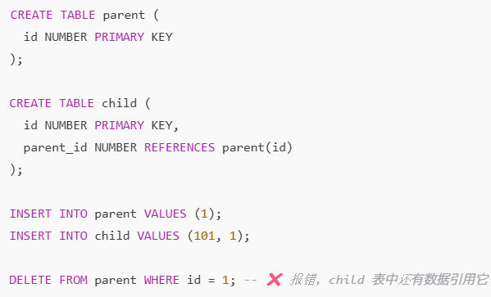

 |  | 2. 有 ON DELETE CASCADE 时：

 |  | 当父表的对应行被删除时，所有引用该行的子表数据也会被自动删除

 | 列级定义（Column-level）：

 | 表级定义（Table-level）：

 |  | 定义类型 |  | 位置 |  |  |  | 写法示例
 |  | 列级定义 |  | 定义列的同时 |  |  |  | emp_id NUMBER NOT NULL
 |  | 表级定义 |  | 所有列定义结束后、单独写约束 |  |  |  | CONSTRAINT nn_emp_id CHECK (emp_id IS NOT NULL) ← 不是 NOT NULL，而是 CHECK 方式模拟

 |  | 约束类型 |  |  | 列级定义（Column-level） |  |  | 表级定义（Table-level） |  |  | 备注说明
 |  | PRIMARY KEY |  |  | ✅ 可以 |  |  | ✅ 可以 |  |  | 每个表只能有一个主键，可以是单列或多列（联合主键）
 |  | FOREIGN KEY |  |  | ✅ 可以 |  |  | ✅ 可以 |  |  | 外键可以跨表引用，列级/表级皆可
 |  | UNIQUE |  |  | ✅ 可以 |  |  | ✅ 可以 |  |  | 可用于保证某列或列组唯一
 |  | CHECK |  |  | ✅ 可以 |  |  | ✅ 可以 |  |  | 用于限定列的值范围或条件表达式
 |  | NOT NULL |  |  | ✅ 仅能列级定义 |  |  | ❌ 不可 |  |  | 只能在定义列时指定，不能作为表级约束写成 CONSTRAINT
 |  | DEFAULT |  |  | ✅ 仅能列级定义 |  |  | ❌ 不可 |  |  | 只能在列定义时赋默认值，不能写成表级约束

56 | GROUP BY
 |  | GROUP BY 用于将数据按某一列或多列进行分组，通常与**聚合函数（如 SUM, COUNT, AVG, MAX, MIN）**一起使用。
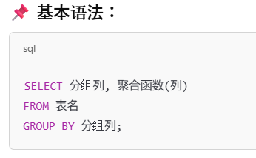

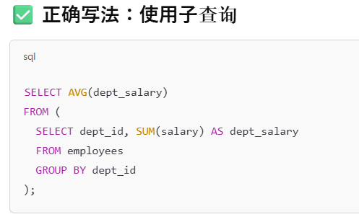

 |  | 所有 SELECT 中非聚合列 必须出现在 GROUP BY 中 ，否则会报错：ORA-00979: not a GROUP BY expression
 |  | 可以对多个列分组，如 GROUP BY dept_id, join_date 会先按 dept，再按日期分组
 |  | 不能直接嵌套聚合函数，AVG(SUM(salary)) 是不允许的，需通过子查询实现
 |  | GROUP BY 顺序和 SELECT 不要求一致
 |  | 可以配合 HAVING 使用

57 | Non-equijoin 非等值连接
 |  | 非等值连接，指的是在连接两个表时，使用非“等于”条件的连接方式，例如：
 |  | <
 |  | >
 |  | <=
 |  | >=
 |  | BETWEEN
 |  | 表别名可以简化 SQL 解析过程
 |  | BETWEEN 和 >= AND <= 在语义、执行计划、性能上是等价的

 | Oracle Join Syntax ANSI Join Syntax
 |  | 类型 |  |  | 写法
 |  | Oracle旧式写法 |  |  | 使用 FROM table1, table2 WHERE table1.col = table2.col 或者 WHERE a.col = b.col(+)（外连接）
 |  | ANSI标准写法 |  |  | 使用 FROM table1 JOIN table2 ON table1.col = table2.col

58 | DB_CREATE_FILE_DEST
 |  | 当你使用 Oracle Managed Files (OMF) 且没有指定具体路径时，Oracle 会自动把新创建的数据文件、临时文件、日志文件等放在这个目录中。
 |  | DB_CREATE_FILE_DEST 至少 100MB，因为创建的新文件默认大小通常是 100MB 或更大
 | DB_RECOVERY_FILE_DEST
 |  | 设置 Oracle 的“**快速恢复区（Fast Recovery Area, FRA）”**的位置。
 |  | DB_RECOVERY_FILE_DEST 不需要空间

59 | Dynamic Service Registration
 |  | 见No.7
 |  | 动态注册的status不会显示 UNKNOWN，一旦注册就会显示 READY 等
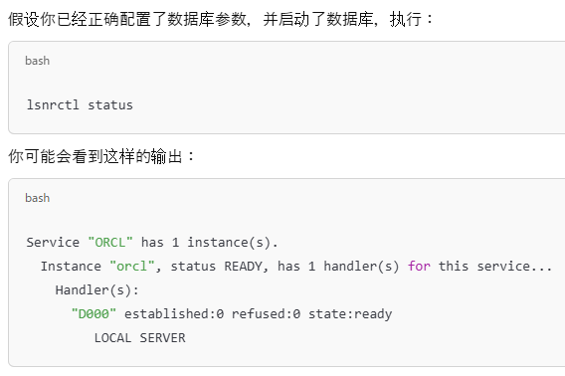
 |  |  |  |  |  |  |  |  |  |  |  | 状态 | 含义
 |  |  |  |  |  |  |  |  |  |  |  | READY | 实例运行正常，已注册，可接受连接（最常见）
 |  |  |  |  |  |  |  |  |  |  |  | BLOCKED | 实例被限制接入（如设置了 max sessions）
 |  |  |  |  |  |  |  |  |  |  |  | RESTRICTED | 只允许特定用户连接（如 restricted mode）
 |  |  |  |  |  |  |  |  |  |  |  | ❌ UNKNOWN | 不会出现在动态注册中，除非注册信息未完成或监听器刚启动还没接收到状态 —— 但极少见

 |  | handler
 |  |  | 负责接收客户端连接请求并将其转发给数据库实例的通信组件。
 |  |  | 模式 |  |  |  | handler 的具体角色
 |  |  | Dedicated Server（专用服务器模式） |  |  |  | 每个连接分配一个 独立的 server process，handler 负责启动该进程
 |  |  | Shared Server（共享服务器模式） |  |  |  | handler 负责将连接分配给调度器（dispatcher），dispatcher 会分配给共享 server process

 |  | LOCAL_LISTENER
 |  | LOCAL_LISTENER 是一个数据库初始化参数，用于告诉数据库“我应该向哪个监听器（Listener）进行动态注册”。
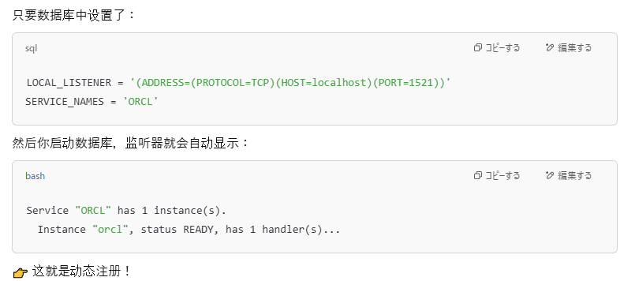

 | SID_LIST_LISTENER |  |  |  |  |  |  |  |  |  |  |  |  |  |  |  | s
 |  | SID_LIST_LISTENER 是 Oracle listener.ora 文件中用于进行“静态注册（Static Registration）”的配置项。
 |  | 它告诉监听器（Listener）有哪些数据库实例（SID）需要注册，即使数据库尚未启动，监听器也能知道这些服务
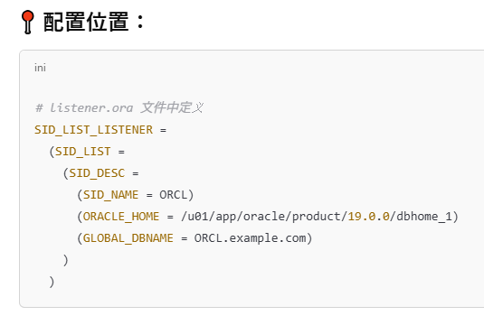

 |  | 特点 |  |  | 说明
 |  | 不依赖数据库状态 |  |  | 即使数据库没启动，监听器也能看到服务
 |  | 状态常为 UNKNOWN |  |  | 因为数据库未连接监听器，listener 无法获知实际状态
 |  | handler 会出现 |  |  | 因为服务被注册到了监听器中

 |  | SID_LIST_LISTENER 是 listener.ora 文件中定义静态注册实例用的配置段。它让监听器无需等待数据库启动就能知道有哪些服务存在。

60 | Oracle Net Services
 |  | Oracle Net Services 是 Oracle 提供的一套网络通信组件，使客户端应用可以通过网络连接到远程的 Oracle 数据库。它负责数据包的发送、接收、监听器管理、连接认证等。
 | Oracle Net Configuration Assistant（netca）
 |  | 是一个图形化配置工具。
 |  | 用于创建和配置监听器（listener）、网络服务名（net service names）、**命名方法（naming methods）**等。
 |  | 在安装 Oracle 数据库时会自动调用，也可以单独运行（如：netca 命令）
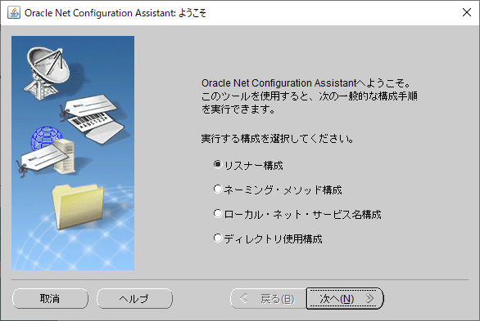

 | Oracle Net Manager
 |  | 另一个图形化配置工具，功能比 netca 更细致。
 |  | 用于在本地配置 Oracle 网络服务（listener、命名方法、服务名等）。
 |  | 不支持跨服务器远程管理（也就是说不能“集中配置”别的机器上的设置）。
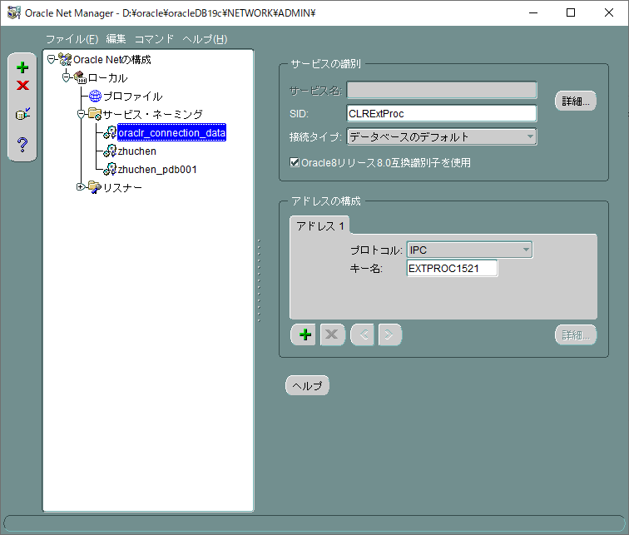

 | Enterprise Manager Cloud Control（EMCC）
 |  | 是 Oracle 的集中管理平台（监控和配置 Oracle 系统的“大后台”）。
 |  | 支持对多个数据库服务器进行远程集中配置，包括：
 |  |  | Listener
 |  |  | Net service names
 |  |  | 网络拓扑
 |  | 适合企业环境下统一配置和管理 Oracle 网络服务。

 |  | 项目 |  | Net Configuration Assistant（netca） |  |  |  |  | Net Manager |  |  |  |  | Enterprise Manager Cloud Control（EMCC）
 |  | 主要用途 |  | 安装时或安装后进行基础网络初始化配置 |  |  |  |  | 图形界面下详细编辑和维护网络配置 |  |  |  |  | 企业级集中管理多个数据库的网络配置
 |  | 是否图形界面 |  | ✔ 是（启动简单向导） |  |  |  |  | ✔ 是（分层结构界面） |  |  |  |  | ✔ 是（Web 控制台）
 |  | 操作粒度 |  | 粗：向导式步骤，适合快速配置 |  |  |  |  | 细：参数级别，适合精细调整 |  |  |  |  | 粗+细：支持集中式配置与监控
 |  | 典型功能 |  | - 创建 Listener - 配置命名方法 - 配置 Net Service 名 |  |  |  |  | - 编辑 listener.ora、tnsnames.ora、sqlnet.ora - 添加/修改 listener 和服务名 |  |  |  |  | - 集中配置所有受管数据库的 listener 和服务名 - 实时查看连接状态
 |  | 适用场景 |  | 安装 Oracle 时或单实例环境快速部署 |  |  |  |  | 本地手动维护配置细节 |  |  |  |  | 企业环境中远程集中配置、批量管理
 |  | 可否集中配置远程数据库 |  | ✘ 否（仅限本地） |  |  |  |  | ✘ 否（仅限本地） |  |  |  |  | ✔ 是（集中式跨节点配置）
 |  | 对应文件 |  | 自动生成或修改：listener.ora, tnsnames.ora, sqlnet.ora |  |  |  |  | 手动编辑上述配置文件 |  |  |  |  | 在目标主机的 agent 层修改上述文件
 |  | 运行方式 |  | 命令：netca |  |  |  |  | 命令：netmgr |  |  |  |  | 浏览器登录 EM 控制台
 |  | 适合对象 |  | 初学者或安装人员 |  |  |  |  | 网络管理员 |  |  |  |  | 数据库管理员（DBA）/企业IT

61 | UNION and UNION ALL
 |  | UNION 和 UNION ALL 都要求组合的多个 SELECT 查询列数一致、列的数据类型兼容。

 |  | UNION 在去重时，会把含有 NULL 的行也纳入比较。如果两个行完全一样（包括 NULL 位置也一样），就会只保留一个。
 |  | UNION ALL NULL 完全不在意，全部保留
 |  | 列名可以不同，只要列数和类型兼容即可。最终输出时使用的是第一个 SELECT 的列名。

62 | ADR
 |  | 见No.52
 | DIAGNOSTIC_DEST
 |  | DIAGNOSTIC_DEST 是 Oracle 用于指定 ADR（Automatic Diagnostic Repository） 根目录的初始化参数
 |  | 它是 ADR 基础路径的起点，Oracle 所有组件（数据库、ASM、监听器、Clusterware等）的诊断信息都在这个路径下的各自子目录中管理。
 |  | Oracle 默认会在这个路径下创建类似以下结构：
 |  |  | diag/rdbms/<dbname>/<instancename>
 |  |  | diag/asm/<asmname>/<instancename>
 |  |  | diag/tnslsnr/<hostname>/<listenername>
 |  |  | diag/crs/<hostname>/crs
 | ASM Automatic Storage Management
 |  | ASM（自动存储管理） 是 Oracle 提供的一种 数据库存储层的管理机制
 |  | 自动化磁盘管理：将多个物理磁盘或LUN统一管理，简化数据文件、日志文件、归档日志的存储管理。
 |  | 性能优化：通过自动条带化（striping）和镜像（mirroring）提高性能和冗余。
 |  | 代替传统文件系统或裸设备：减少DBA管理复杂度。
 |  | DBA 不需要手动指定具体哪个文件放在哪个磁盘上，而是将文件存储在 ASM 磁盘组，ASM 的数据是存放在 专用的ASM磁盘组 中，这些磁盘不是传统意义上的文件系统，不能用 ls 来浏览，而是由 Oracle 自己的存储引擎管理。
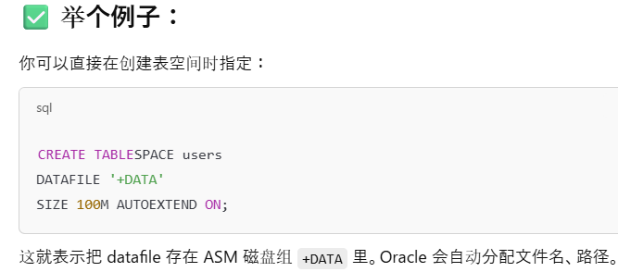

 | Oracle Clusterware
 |  | Oracle Clusterware 是 Oracle 提供的 集群管理软件,用于：
 |  | 管理多节点数据库环境（RAC，Real Application Clusters）
 |  | 提供节点间通信、心跳监控、故障转移、资源控制等服务
 |  | 确保高可用性（High Availability）和业务连续性
 |  | 是 Oracle RAC 的基础组件，非RAC环境中也可以独立使用来管理集群资源。
 |  | 它会在 ADR 中记录诊断信息

63 | Principle of Least Privilege（最小权限原则）
 |  | 只授予用户完成任务所必需的最少权限。
 | Privilege Analysis（权限使用分析）
 |  | 分析用户(不包括SYS用户）在实际运行中“用到了哪些权限”，从而发现哪些权限是“没用的”，可以收回。
 | DBMS_PRIVILEGE_CAPTURE
 |  | DBMS_PRIVILEGE_CAPTURE 是 Oracle 提供的 PL/SQL 包，用于执行 Privilege Analysis。
 |  | 你可以使用它：
 |  | 创建权限捕捉任务（CREATE_CAPTURE）
 |  | 启动/停止权限分析（ENABLE_CAPTURE / DISABLE_CAPTURE）
 |  | 只能分析系统权限、对象权限和角色的使用情况，不会分析用户在自己 schema 内对象的权限使用，因为这是隐含拥有的（默认授权），Oracle 不会记录这些操作。
 |  | 查看分析结果（通过数据字典视图）
 |  | 类型 |  | 用途 |  |  |  |  | 对应 SQL 示例
 |  | ALL |  | 捕捉所有用户使用的权限 |  |  |  |  | 'ALL'
 |  | ALL EXCLUDING DBA |  | 排除管理员SYS，仅分析普通用户权限 |  |  |  |  | 'ALL EXCLUDING DBA'
 |  | ROLE |  | 分析通过特定角色获得的权限是否被使用 |  |  |  |  | 'ROLE'，如分析 app_role
 |  | CONTEXT |  | 特定上下文条件下的权限（如特定模块、IP等） |  |  |  |  | 'CONTEXT' + predicate

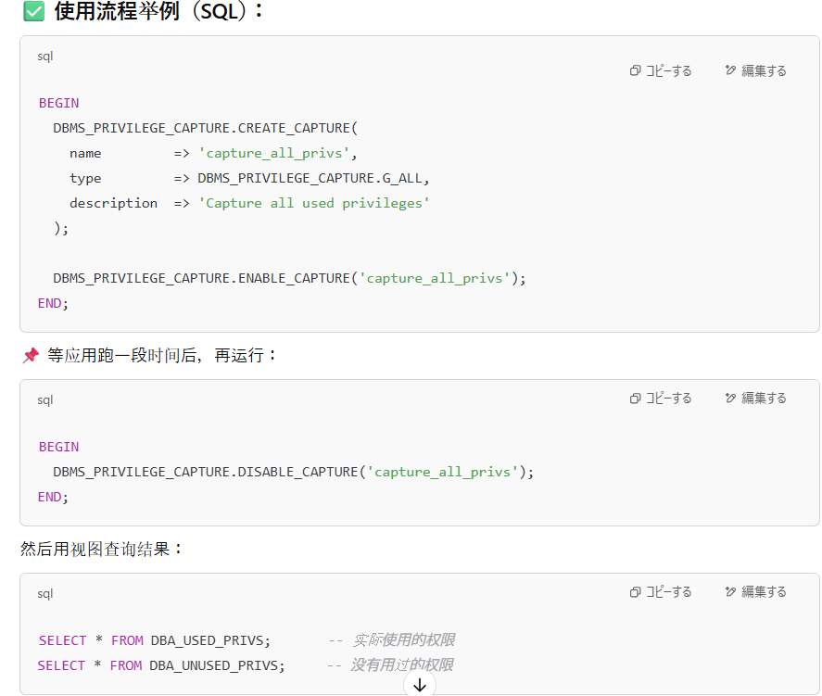

 |  |  |  |  |  |  |  |  |  |  |  |  |  | 过程名 |  | 中文含义 |  | 功能
 |  |  |  |  |  |  |  |  |  |  |  |  |  | CREATE_CAPTURE |  | 创建权限捕捉任务 |  | 设定要分析哪种权限（例如全部用户、特定角色等）
 |  |  |  |  |  |  |  |  |  |  |  |  |  | ENABLE_CAPTURE |  | 启用权限捕捉 |  | 开始记录用户在数据库中实际使用的权限
 |  |  |  |  |  |  |  |  |  |  |  |  |  | DISABLE_CAPTURE |  | 停用权限捕捉 |  | 停止记录，准备查看分析结果
 |  |  |  |  |  |  |  |  |  |  |  |  |  | DROP_CAPTURE

64 | Undo 段的最小扩展数是 2 个 extents，而不是 3 个。
 |  | 这样设计是为了支持 undo 的循环（circular）使用：一个正在使用，一个作为下一个目标（可重用或扩展）。
 |  | 每个 undo 段都有一个 segment header，但该 header 位于第一个 extent 的头部中，不算单独的 extent。
 | 一个事务最多只会使用一个 undo 段(segments)
 | Undo 表空间可以是 BIGFILE 或 SMALLFILE，不限定。

65 | Enterprise Manager Database Express
 |  | Enterprise Manager Database Express（简称 EM Express）是 Oracle 从 12c 开始引入的一个轻量级 Web 管理工具，用于对数据库进行基本的图形化管理和监控。
 |  | 它是 Oracle 数据库的一部分，不需要单独安装，默认集成在数据库实例中，以简洁、快速、低资源消耗为主要特点。
 |  | 特点 |  |  | 说明
 |  | 💻 Web 界面 |  |  | 通过浏览器访问，默认端口为 5500（可变）
 |  | ⚙️ 轻量级 |  |  | 不依赖 Oracle Enterprise Manager Cloud Control，无需额外安装
 |  | 🔐 内嵌于数据库中 |  |  | 与数据库实例共用进程，不能独立运行
 |  | 📊 基本监控功能 |  |  | 提供性能监控、空间使用、SQL 活动、用户管理等基础功能
 |  | 🔓 仅在数据库 OPEN 状态可用 |  |  | 数据库必须是 OPEN 状态才能访问 EM Express
 |  | 默认只支持 HTTPS 访问
 |  | 端口号默认是 5500，但如果有多个数据库实例，会分配不同端口
 |  | 对数据库状态要求较高：只能在数据库 OPEN 状态 下使用
 |  | 不能执行备份恢复、启动关闭数据库等高级任务，需通过 SQL*Plus 或 Cloud Control
66 | なし
67 | UNION
 |  | 在使用集合操作符（如 UNION、INTERSECT、MINUS）的查询中，组件查询的 SELECT 列表中的对应表达式必须数量相同，并且必须属于相同的数据类型组（例如数值型或字符型）。

68 | CURRENT_TIMESTAMP
 |  | CURRENT_TIMESTAMP 函数返回的数据类型是 TIMESTAMP WITH TIME ZONE，包含时区信息。
 | TIMESTAMP WITH LOCAL TIME ZONE
 |  | 数据库中存储时会根据插入数据时会话的时区进行转换，存储为数据库时区的标准时间。在查询时，数据会根据当前会话的时区进行转换显示。
 | DBTIMEZONE
 |  | 返回数据库的时区信息，
 | SESSIONTIMEZONE
 |  | 函数返回当前会话的时区信息
 |  | 名称 |  |  |  | 类型 | 定义 |  |  |  |  |  |  |  | 举例
 |  | SESSIONTIMEZONE |  |  |  | 函数 | 返回当前会话的时区信息，可以是 +09:00 或 Asia/Tokyo 这样的字符串 |  |  |  |  |  |  |  | 'Asia/Tokyo' 或 '+09:00'
 |  | DBTIMEZONE |  |  |  | 函数 | 返回数据库的默认时区设置，数据库内部时间的基准 |  |  |  |  |  |  |  | '+00:00'、'-05:00' 等
 |  | TIMESTAMP WITH LOCAL TIME ZONE |  |  |  | 数据类型 | 一种时间戳数据类型，存储时转换为数据库时区（DBTIMEZONE），查询时自动转换为当前会话时区（SESSIONTIMEZONE） |  |  |  |  |  |  |  | 2024-05-18 13:00:00（值随时区变）

69 | LEFT / RIGHT / FULL OUTER JOIN
 |  | 外连接（LEFT / RIGHT / FULL OUTER JOIN）可以在一个查询中用于多个表。没有限制只能用于两个表。
 |  | INNER JOIN（内部连接）只返回满足 JOIN 条件的匹配行。不匹配的行会被过滤掉。
 |  | FULL OUTER JOIN 会返回：
 |  |  | 匹配的行
 |  |  | 以及 左表和右表中不匹配的行
 |  | FULL OUTER JOIN 是 ANSI SQL 标准语法。Oracle 支持 ANSI JOIN 和 Oracle (+) 语法，但 FULL OUTER JOIN 只能用 ANSI SQL 语法写，但不是 Oracle 专用语法

70 | AS后面要加双引号
 | AS可以被省略，直接加别名alies
 | AS被省略的时候，不要加双引号，直接加别名
 |  | SELECT customer_id AS "CUSTOMER-ID", transaction_date AS "DATE", amount + 100 DUES FROM transactions;
 |  | SELECT customer_id CUSTID, transaction_date TRANS_DATE, amount + 100 DUES FROM transactions;

71-
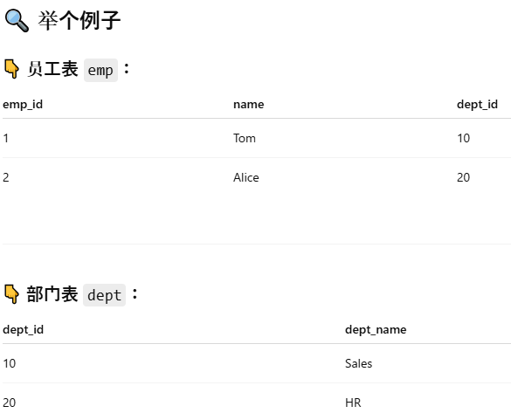
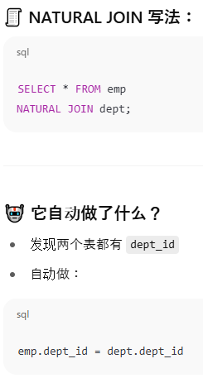
71 | NVL()
 |  | Oracle 的 NVL 函数是一个非常常用的空值处理函数，用于将 NULL 替换为指定的值。
 |  | NVL(expr1, expr2)
 |  |  | 如果 expr1 不为 NULL，则返回 expr1
 |  |  | 如果 expr1 是 NULL，则返回 expr2
 |  | 可以进行隐式转换
 | NVL2()
 |  | NVL2(expr1, expr2, expr3)
 |  |  | 如果 expr1 不是 NULL，则返回 expr2
 |  |  | 如果 expr1 是 NULL，则返回 expr3
72 | aggregate functions
 |  | 聚合函数不可以无限嵌套使用
 |  | AVG（平均值）函数在计算时会忽略 NULL 值，而不是将其当作 0 处理。
 |  | 聚合函数通常只能用于 SELECT 子句、HAVING 子句或 ORDER BY 子句中
 |  | MAX 和 MIN 不仅可以用于数字类型列，也适用于字符型列。对于字符型列，它们会依据字典顺序（lexicographical order）返回最大或最小的值。

73 | NOMOUNT,MOUNT,OPEN
 |  | 阶段 |  | 命令 / 状态 |  |  | Oracle 执行的操作
 |  | 1. NOMOUNT |  | STARTUP NOMOUNT |  |  | ✅ 读取初始化参数文件（SPFILE 或 PFILE）✅ 启动 Oracle 后台进程（如 DBWn、LGWR、SMON、CKPT）✅ 分配内存结构（SGA）❌ 未读取控制文件
 |  | 2. MOUNT |  | ALTER DATABASE MOUNT |  |  | ✅ 读取控制文件（control file）✅ 检查重做日志文件和数据文件的状态（但不打开）✅ 准备恢复操作（如介质恢复）❌ 不打开数据文件或 redo 日志✅ 操作记录进 alert.log
 |  | 3. OPEN |  | ALTER DATABASE OPEN |  |  | ✅ 打开数据文件（datafiles）✅ 打开在线重做日志（online redo logs）✅ 数据库对外提供服务✅ 用户可以连接并执行查询或事务操作

 | NOMOUNT 是数据库启动的第一个阶段，介于数据库未启动（SHUTDOWN）和挂载（MOUNT）之间。
 |  | NOMOUNT 阶段指的是 Oracle 启动了数据库实例（SGA + 后台进程），但尚未加载控制文件，也就尚未挂载数据库。
 |  |  | 只能执行某些系统管理命令（如 CREATE DATABASE，ALTER DATABASE MOUNT）
 |  | NOMOUNT = 实例已启动，数据库尚未挂载
 | MOUNT
 |  | 加载控制文件，定位数据文件和 redo log 文件的位置，但还没打开这些文件
 |  | 先启动实例（NOMOUNT），再挂载控制文件（MOUNT），最后打开数据库（OPEN）
 |  | 操作类别 |  |  |  | 示例命令 |  |  |  |  | 是否可用 |  | 说明
 |  | 🔁 恢复数据库 |  |  |  | RECOVER DATABASE |  |  |  |  | ✅ 可用 |  | 执行介质恢复（需控制文件）
 |  | 💾 备份控制文件 |  |  |  | BACKUP CONTROLFILE TO ... |  |  |  |  | ✅ 可用 |  | 使用 RMAN 或 SQL 备份控制文件
 |  | 🛠 更改数据文件状态 |  |  |  | ALTER DATABASE RENAME FILE |  |  |  |  | ✅ 可用 |  | 控制文件已加载，知道数据文件位置
 |  | 📂 切换日志文件 |  |  |  | ALTER DATABASE ARCHIVELOGALTER DATABASE NOARCHIVELOG |  |  |  |  | ✅ 可用 |  | 必须在 MOUNT 状态设置归档模式
 |  | 🔐 执行挂载到 OPEN 的最后一步 |  |  |  | ALTER DATABASE OPEN |  |  |  |  | ✅ 可用 |  | MOUNT 到 OPEN
 |  | 🔒 设置只读或只写 |  |  |  | ALTER DATABASE OPEN READ ONLY |  |  |  |  | ✅ 可用 |  | 以只读方式打开数据库
 |  | 🚫 SELECT / DML |  |  |  | SELECT * FROM ... |  |  |  |  | ❌ 不可用 |  | 数据文件未打开，无法访问表
 |  | ❗ DDL 操作 |  |  |  | CREATE TABLE ... |  |  |  |  | ❌ 不可用 |  | 同上，无法访问数据字典和表空间

74 | segment shrinking
 |  | Segment Shrinking（段收缩） 是 Oracle 提供的一种空间优化操作，允许在不删除数据的情况下，将表或索引段中未使用的空间回收，并将数据重新组织、向前移动，使表或索引占用更少的物理空间。
 |  | 假设你有一个表 employees，原来有 10 万行数据，后来删掉了 8 万行。这时候表虽然“逻辑上变小”，但物理上仍然占用了很多块（blocks）。
 |  | 适用于：
 |  | 表（heap-organized table）
 |  | 索引（index）
 |  | 索引组织表（IOT）
 |  | LOB 段（部分

 |  | Oracle 支持收缩 Index-Organized Tables（IOTs） 和 索引（indexes）
 |  | SHRINK SPACE 操作会在需要时移动行，因此必须启用 ROW MOVEMENT
 |  | 要执行 SHRINK SPACE 或 SHRINK SPACE COMPACT，必须满足一个重要前提：该表所在的表空间必须启用 ASSM（Automatic Segment Space Management）机制。
 |  | 虽然 SHRINK SPACE 操作可以回收碎片并可能移动行，但它不保证一定消除所有 migrated rows

 | SHRINK SPACE
 |  | SHRINK SPACE 是 Oracle 中的一个 DDL 语句子句，用于触发段收缩。

 |  | 语句 |  |  |  | 作用说明
 |  | SHRINK SPACE COMPACT |  |  |  | 重组数据，但不释放段头块，适合在线分阶段收缩 |  |  |  | ※把表中行数据往前移动，压缩 block 的使用效率，但暂时不释放尾部空闲的 blocks（segment 的高水位线不动）
 |  | SHRINK SPACE（无 COMPACT） |  |  |  | 重组数据并释放空块，彻底收缩，但可能锁表 |  |  |  | ※不仅移动行数据，还会释放尾部空 blocks

 | Row Movement
 |  | ROW MOVEMENT（行移动） 是一个表级属性，控制 Oracle 是否允许行在不同的数据块间移动。
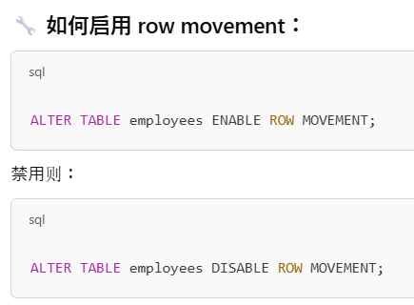
 |  |  |  |  |  |  |  |  | 使用场景 |  |  | 是否必须启用 row movement
 |  |  |  |  |  |  |  |  | SHRINK SPACE 操作 |  |  | ✅ 必须
 |  |  |  |  |  |  |  |  | 分区（Partitioned ）表 UPDATE 导致行跨分区 |  |  | ✅ 必须
 |  |  |  |  |  |  |  |  | 在线表重定义（DBMS_REDEFINITION） |  |  | ✅ 建议启用

75 | sqlldr
 |  | SQL*Loader（命令名：sqlldr）是 Oracle 提供的一个高性能数据加载工具，用于将外部文本文件中的数据批量导入数据库表。
 |  |  | 从 .csv、.dat、.txt 等文件导入数据
 |  |  | 数据迁移（如从旧系统导入到 Oracle）
 |  |  | 批量插入数据（比 INSERT 更高效）
 |  |  | 每天定时加载日志、报表数据
 |  | 使用一个 控制文件（control file），指定：
 |  | 数据文件（data file）的路径
 |  | 字段分隔符
 |  | 加载目标表
 |  | Oracle sqlldr 程序根据控制文件读取数据文件，将数据加载进数据库。


 |  | 默认行为是 INSERT，除非你显式指定 TRUNCATE 或 REPLACE,所以不会覆盖原数据
 |  | SQL*Loader 会自动生成日志文件（.log），包含加载期间的所有详情，控制文件信息、错误、统计等内容。
 |  | SQL*Loader 使用 直接路径 或 常规路径，通常不会像普通 SQL 操作一样利用数据库缓冲区缓存。
 |  | SQL*Loader 是基于控制文件和数据文件直接加载数据的，不生成 SQL 脚本来执行 INSERT 操作 |  |  |  |  |  |  |  | 跟用什么扩展名的文件来实现没有关系。
 |  |  | SQL*Loader（sqlldr）并不是强制只能用 .dat 文件。你可以使用 任何扩展名的纯文本文件，例如 .txt、.csv、.data 甚至没有扩展名的文件，只要文件内容格式正确，并且与控制文件（或默认设定）匹配。

76 | @的用法 なし
77 | Index
 |  | 索引一旦创建，不能通过 ALTER 修改其唯一性，只能 DROP 后重建。
 |  | 如果你更新的字段 正好被某个索引包含，那该索引会被更新
 |  | 更新的字段 没有被任何索引包含，那么索引不会受到任何影响，也不会被更新
 | UNIQUE 索引 和 普通索引 的区别
 |  | 项目 |  |  | UNIQUE 索引 |  |  |  | 普通（非唯一）索引
 |  | 是否允许重复值 |  |  | ❌ 不允许：索引列的值必须唯一 |  |  |  | ✅ 允许重复值
 |  | 创建目的 |  |  | 强制数据唯一性（如身份证号、email） |  |  |  | 提高查询性能
 |  | 自动创建场景 |  |  | PRIMARY KEY、UNIQUE 约束会自动创建 |  |  |  | 手动或通过性能优化创建
 |  | Oracle 在插入/更新时行为 |  |  | 插入/更新重复值会报错 |  |  |  | 插入/更新不检查唯一性
 |  | 查询性能 |  |  | 有时略好，因为 Oracle 知道值唯一 |  |  |  | 查询性能也很好，取决于结构
 |  | 例子 |  |  | CREATE UNIQUE INDEX idx_email ON emp(email); |  |  |  | CREATE INDEX idx_dept ON emp(deptno);

 | Recycle Bin
 |  | 执行 DROP TABLE 时，表不会立即从数据库中永久删除，而是会被移动到回收站中，这样你可以通过 FLASHBACK TABLE 进行恢复
 |  |  | 表 emp 被移动到回收站（名字变为 BIN$xxxxx==）
 |  |  | 与其关联的主键和唯一索引也被移动到回收站，名字变成 BIN$xxxxx== 开头
 |  |  | 你自己手动创建的普通索引（non-constraint index）在删除表时会被❌直接永久删除
 |  |  | 如果你执行 FLASHBACK TABLE emp TO BEFORE DROP;，表和索引都会一起恢复
78 | synonym
 |  | CREATE PUBLIC SYNONYM 创建的 对所有用户可见，无需加 schema 前缀即可使用。
 |  | 同义词可以指向 SEQUENCE 对象
 |  | 用户可以为其他 schema 中的对象创建私有同义词，只要对该对象有权限
 |  | 只有 DBA 或具有 DROP PUBLIC SYNONYM 权限的用户才能删除公共同义词

 |  | 同义词是对数据库对象（如表、视图、序列、存储过程、包等）的别名。
 |  | 目的是为了简化引用、隐藏对象所有者的名称，以及实现跨 schema 访问的便利性。
 |  |  | 类型 |  |  | 说明
 |  |  | 私有同义词 |  |  | 默认创建，仅对当前用户可见。
 |  |  | 公共同义词 (PUBLIC) |  |  | 所有用户都可使用，需用 CREATE PUBLIC SYNONYM 语句创建，需DBA权限。

 |  |  | 同义词可以指向的对象有：
 |  |  | 表（Table）
 |  |  | 视图（View）
 |  |  | 序列（Sequence）
 |  |  | 存储过程（Procedure）
 |  |  | 函数（Function）
 |  |  | 包（Package）
 |  |  | 物化视图（Materialized View）

79 | 子查询
 |  | ✅【一眼识别法：以下情况几乎一定要用子查询】


 |  | 1. 与“平均值、最大值、最小值”等整体统计值比较

 |  | ✔ 关键词：AVG()、MAX()、MIN()、SUM() 等 聚合函数的结果参与筛选条件

 |  | 例子：找出价格高于平均值的商品
 |  | 👉 必须用子查询：PROD_LIST_PRICE > (SELECT AVG(PROD_LIST_PRICE) FROM PRODUCTS)

 |  | 2. 某字段与“同一表的其他记录”进行比较

 |  | ✔ 典型需求：找出最大/最小、排名前几、相关联值

 |  | 例子：找出“工资最高的员工”
 |  | 👉 子查询找出最高工资：WHERE SALARY = (SELECT MAX(SALARY) FROM EMPLOYEES)

 |  | 3. 用一个值去比较另一个子表或派生结果

 |  | ✔ 常见结构是 ... WHERE COL IN (SELECT...)，或使用 EXISTS、NOT EXISTS

 |  | 例子：找出“没有订单的客户”
 |  | 👉 用 NOT EXISTS (SELECT 1 FROM ORDERS WHERE CUSTOMERS.CUST_ID = ORDERS.CUST_ID)

80 | quota
 |  | 一个 Tablespace 可以被多个用户共同使用，前提是每个用户被分配了 quota


 | DEFAULT TABLESPACE sales_q1
 |  | 当这个用户（如 sales）创建表、索引等对象时，默认会把这些对象存放在 sales_q1 表空间中，
 |  | 除非你在 CREATE TABLE 等语句里显式指定了其他表空间。


 |  | 但是，DEFAULT TABLESPACE sales_q1 并不等于用户对 sales_q1 有 quota（配额）！


 |  | DEFAULT TABLESPACE 是默认目标，QUOTA 是使用许可，二者缺一不可！

 |  | 除非，你对表有着UNLIMITED TABLESPACE 权限

 | 权限
 |  | 步骤 | 必要条件 |  |  |  |  | 说明
 |  | ① | CREATE SESSION |  |  |  |  | 🔑 登录数据库 的必要权限。没有它连数据库都进不去。
 |  | ② | CREATE TABLE |  |  |  |  | 🛠️ 建表权限。拥有此权限才能在自己的 schema 中创建表。
 |  | ③ | 指定了 DEFAULT TABLESPACE |  |  |  |  | 📦 默认表空间，决定对象默认放哪，不代表你可以使用。
 |  | ④ | 对表空间有 QUOTA 或 UNLIMITED TABLESPACE 权限 |  |  |  |  | 📐 是否允许你使用这个表空间的空间资源。没有 quota → 无法创建任何对象。
 |  | ⑤ | 表空间本身是 ONLINE 且 有空间 |  |  |  |  | 🚦 虽然考试不常考，但实际上你写入不了数据也可能是表空间物理已满或 OFFLINE。

81 | Data Block（数据块）
 |  | Oracle 存储的最小单位，通常为 2KB、4KB、8KB 等（由 DB_BLOCK_SIZE 参数决定）。
 |  | 每个数据块包括：
 |  | 块头（Block Header）：包含 DBA、段类型、事务槽等元数据。
 |  | 表目录（Table Directory）
 |  | 行目录（Row Directory）
 |  | 数据行（Row Data）
 |  | 可用空间（Free Space）
 | DBA（Data Block Address）
 |  | DBA 是数据块在数据文件中的唯一标识符。
 |  | Oracle 数据库的数据最终都存储在**数据文件（data file）**中，而 DBA 就是定位这些数据块的关键“地址信息”。

 |  | 部分 |  | 说明
 |  | 数据文件号 |  | 表示这个数据块属于哪个数据文件（file#）
 |  | 块号（block#） |  | 表示这个数据块是该数据文件中的第几个块
 |  | 每个数据块（block）都有自己的 DBA（Data Block Address）。
 |  | 每个数据块的 DBA（Data Block Address）信息，的确包含在该数据块的 header（头部）中。
 | Row、Row Piece（行、行片段）
 |  | 一行数据有时太大（如 CLOB 类型或列数多），无法完全放入一个块时，会拆成多个片段（row pieces）
 | 行链接（Row Chaining）
 |  | 行太大，超出单块容量 => 分成多个片段，跨多个块存储
 |  | 同一行的多个 row piece 可以跨块存储（行链接 Row Chaining）
 |  | 但每个 row piece（行片段）本身，是不能再被继续拆分的
 | 行迁移（Row Migration）和块内拆分（Intra-block Row Chaining）
 |  | 当一行列数超多（>255），Oracle 会将它拆分成多个行片段，即使这些片段还能放入同一个块中。
 |  | 块内拆分有助于节省跨块读写的开销
 | 可用空间（Free Space）
 |  | 数据块和索引块因频繁插入、更新、删除会出现碎片化（Fragmentation）。
 |  | Oracle 会在需要时进行空闲空间管理与压缩（PCTFREE / PCTUSED），但空闲空间分布不固定，也不一定连续或在中间。
 |  | 数据块/索引块空闲空间非连续，也不固定位置
82 | ROLLBACK
83 | External Table
 |  | 在 Oracle 中，External Table（外部表） 是一种特殊的表，它的数据不是存储在数据库的表空间中，而是存在于数据库服务器操作系统上的外部文件中。
 |  | 你可以用 SQL 查询这些表，就像操作普通表一样，但是：
 |  | 数据并不在数据库内部；
 |  | 只是“外部文件的映射”。
 | External Table Files
 |  | External Table Files = 存储在文件系统上的数据文件，供外部表使用。
 |  | 1. 文本文件（CSV、TXT 等）
 |  | 用于 ORACLE_LOADER 驱动
 |  | 比如一个以逗号分隔的 CSV 文件：

 |  | 2. Oracle Dump 文件（*.dmp）
 |  | 用于 ORACLE_DATAPUMP 驱动
 |  | 这是 Oracle 专用格式的二进制文件，类似 Data Pump 导出文件
 |  | 用于“高速写出 / 读取”数据库表数据

 |  | 类型 |  |  | 使用的驱动 |  |  | 文件格式 |  | 支持方向
 |  | 文本文件（如 .csv） |  |  | ORACLE_LOADER |  |  | 纯文本、CSV、TXT |  | 只支持加载（load）
 |  | dump 文件（如 .dmp） |  |  | ORACLE_DATAPUMP |  |  | Oracle 二进制格式 |  | 支持加载和卸出

 | 外部表文件可以重复使用
 |  | 你在 A 数据库中生成的 dump 文件或 CSV 文件，只要路径可访问，也可以被 B 数据库中的外部表使用


 | Partitioned Table
 |  | 表分区（Partitioning）是指把一张大表按某种规则物理上拆分成多个小的子表（分区），但用户操作时仍然像是一张完整的表。





 |  | 外部表也可以被表区分

 | 外部表不支持任何 DML 操作（INSERT、UPDATE、DELETE），只能查询
84 | Cartesian Product（笛卡尔积）
 |  | 把两个表中所有行，两两组合，生成的新结果集。
 |  | 也叫交叉连接（Cross Join）




 | Oracle join 和 ANSI join
 |  | 参考No57
 |  | SQL:1999 →ANSI join



 |  | 无论是 Oracle 旧语法（使用逗号,）还是 ANSI JOIN 语法，只要不写连接条件，就会生成 笛卡尔积（Cartesian Product）
 |  | 两者在性能上没有本质差别。执行效率取决于执行计划（Execution Plan），而不是语法本身

 | NATURAL JOIN
 |  | NATURAL JOIN 是 ANSI SQL（标准SQL）中的一种自动连接方式，它会：
 |  | 根据两个表中同名的列，自动进行等值连接（equijoin）。
 |  | 你不需要写 ON 或 USING 条件，它会自动识别哪些列名相同，并以此为连接条件。

